1.利用者・業務中心
1. 利用者・業務を中心とした設計
← 一覧へ戻る

1-1 システムを利用者の道具にする

 | ■ 何をすべきか
 |  | システムを利用者の道具にする

 | ■ なぜ必要か
 |  | 利用者がシステムの都合に合わせるのではなく、本来の業務を効率的に進められるようにするため。

 | ■ 比較例① 業務で使う手がかりで探せる
 |  | 業務条件：営業担当者が、自分の担当する取引先の連絡先を調べる
 |  |  | × NG例 | ○ OK例
 |  |  | 取引先検索 | 取引先検索
 |  |  | 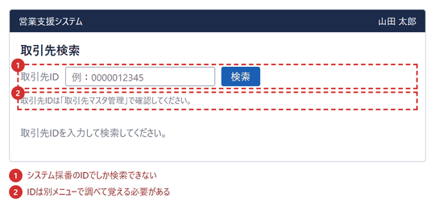 | 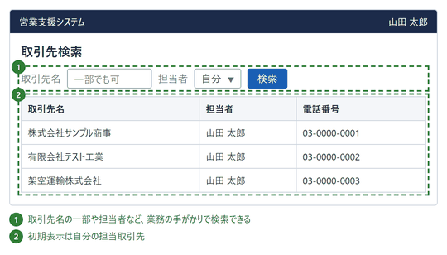
 |  |  | システム採番のIDを調べてからでないと検索できない | 取引先名・担当者で検索でき、自分の担当が初期表示される

 | ■ 比較例② 未確定の情報があっても業務を止めない
 |  | 業務条件：単価が未定の状態で、作成途中の見積を残したい
 |  |  | × NG例 | ○ OK例
 |  |  | ① 見積作成（単価が未定） | ① 見積作成（単価が未定）
 |  |  | 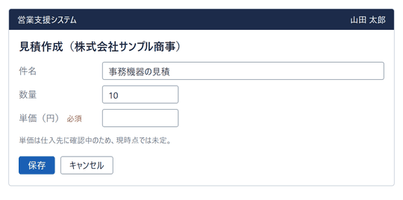 | 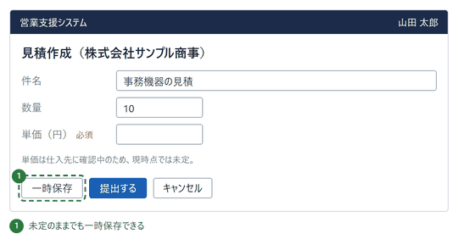
 |  |  | ▼ | ▼
 |  |  | ② 保存を押した後 | ② 一時保存した後
 |  |  | 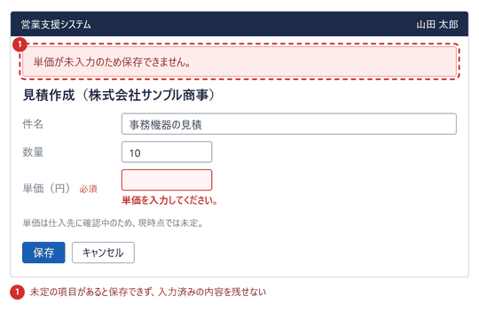 | 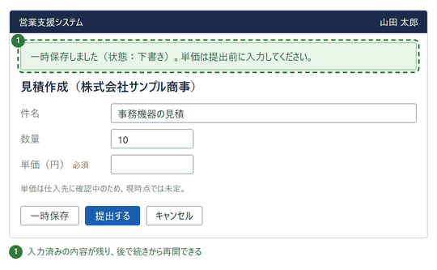
 |  |  | 必須項目が未入力のため保存できない | 一時保存でき、必須チェックは提出時に行う

 | ■ レビュー観点

 |  | No. | 観点
 |  | 1 | 利用者が日常の業務で使う名称・条件（取引先名、担当者、日付など）で検索・指定できるか。
 |  | 2 | システム採番のID・内部コードを、利用者が調べて入力しなければならない画面になっていないか。
 |  | 3 | ログイン者の担当など、業務の文脈に応じた初期条件で表示されるか。
 |  | 4 | 情報が未確定のまま作業を中断しても、入力済みの内容を保存して再開できるか。
 |  | 5 | 必須項目のチェックは、業務上必要な時点（提出・確定時）で行われているか。
 |  | 6 | システム都合の制約（入力順の固定、別メニューでの事前登録など）を、利用者に強いていないか。

1-2 業務の流れに沿って画面を構成する

 | ■ 何をすべきか
 |  | 業務の流れに沿って画面を構成する

 | ■ なぜ必要か
 |  | 利用者が業務の順序を考え直したり、画面を行き来したりする負担を減らすため。

 | ■ 比較例① 入力項目を業務の順序で並べる
 |  | 業務条件：得意先から注文を受け、受注を登録する（商品は得意先ごとの契約商品から選ぶ）
 |  |  | × NG例 | ○ OK例
 |  |  | 受注登録 | 受注登録
 |  |  | 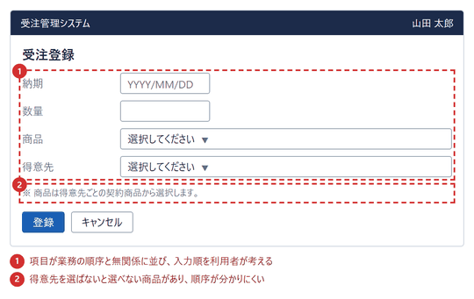 | 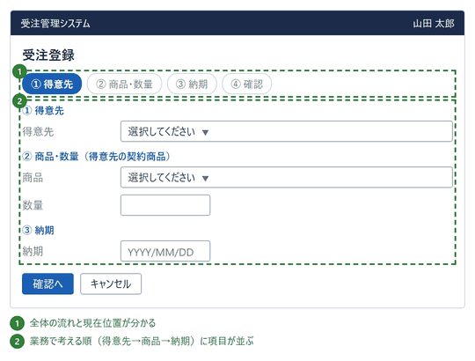
 |  |  | 項目が業務の順序と無関係に並び、入力順を考える必要がある | 得意先→商品→納期の順に並び、全体の流れも分かる

 | ■ 比較例② 次の業務へ続けて進める
 |  | 業務条件：見積を登録した後、同じ内容で続けて受注登録する
 |  |  | × NG例 | ○ OK例
 |  |  | ① 見積登録の完了 | ① 見積登録の完了
 |  |  | 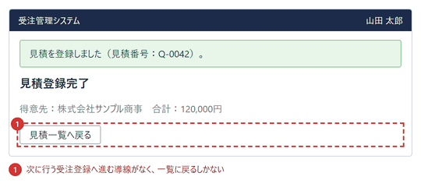 | 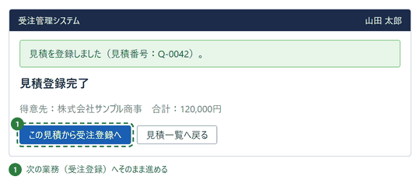
 |  |  | ▼ | ▼
 |  |  | ② メニューから開いた受注登録 | ② 受注登録
 |  |  | 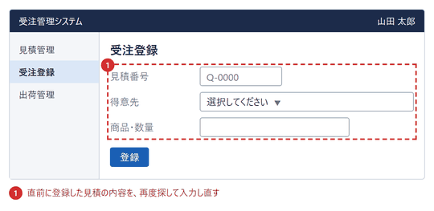 | 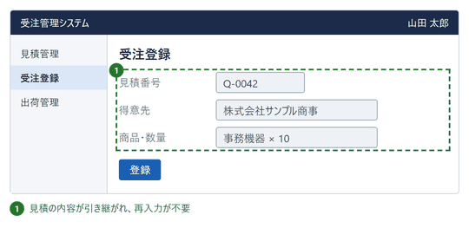
 |  |  | 一覧に戻り、メニューから受注登録を開いて再入力する | 完了画面から受注登録へ進み、見積内容が引き継がれる

 | ■ レビュー観点

 |  | No. | 観点
 |  | 1 | 入力項目や画面の並びが、利用者が業務で行う順序と一致しているか。
 |  | 2 | 前の項目の選択結果で選択肢が変わる場合、その項目が先に配置されているか。
 |  | 3 | 多段階の入力では、全体の流れと現在位置が分かるか。
 |  | 4 | 業務が完了した画面から、次に行う業務へ直接進める導線があるか。
 |  | 5 | 次の業務の画面で、直前の業務で入力した内容が引き継がれているか。
 |  | 6 | 業務の途中で、別メニューへ移動して情報を調べ直さなくても進められるか。

1-3 不要な操作を減らし、必要な操作は残す

 | ■ 何をすべきか
 |  | 業務完了までの不要なクリック・画面遷移・入力を減らす。ただし、誤操作や重大なミスを防ぐために必要な確認操作は省略しない。

 | ■ なぜ必要か
 |  | 利用者の操作負荷や作業時間を減らしながら、誤操作による手戻りや業務上の事故を防ぐため。

 | ■ 比較例① 不要な操作を減らす
 |  | 業務条件：社員の所属部署を確認する
 |  |  | × NG例 | ○ OK例
 |  |  | ① 社員一覧 | ① 社員一覧
 |  |  | 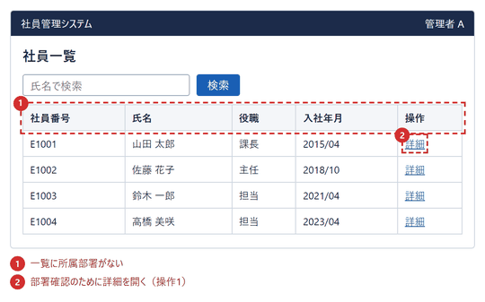 | 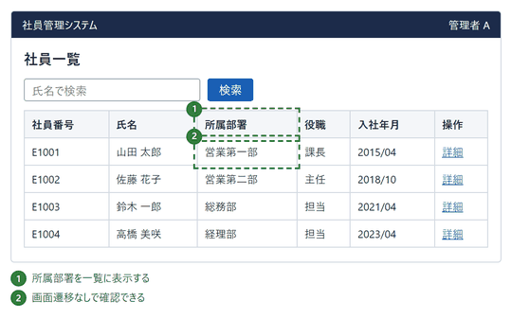
 |  |  | ▼
 |  |  | ② 社員詳細（基本情報タブ）
 |  |  | 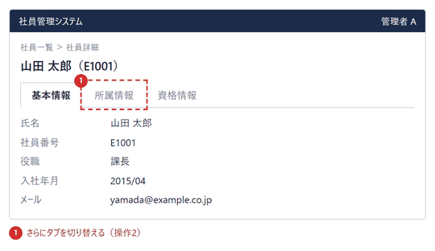
 |  |  | ▼
 |  |  | ③ 社員詳細（所属情報タブ）
 |  |  | 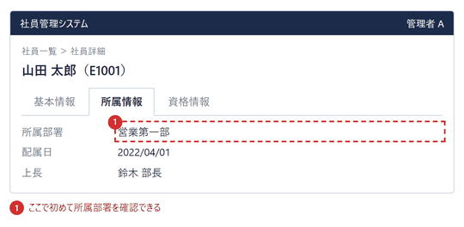
 |  |  | クリック2回・画面遷移1回で確認 | クリック0回・画面遷移なしで確認

 | ■ 比較例② 必要な確認操作は省略しない
 |  | 業務条件：取引先データを削除する（取り消し不可・請求書が紐づく）
 |  |  | × NG例 | ○ OK例
 |  |  | ① 取引先詳細 | ① 取引先詳細
 |  |  | 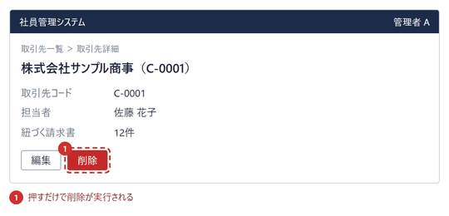 | 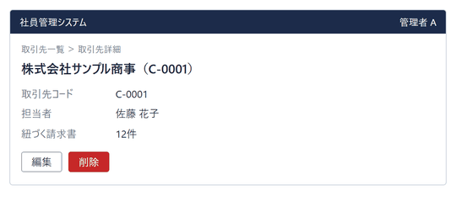
 |  |  | ▼ | ▼
 |  |  | ② 削除後の取引先一覧 | ② 削除の確認
 |  |  | 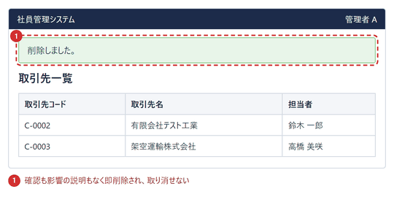 | 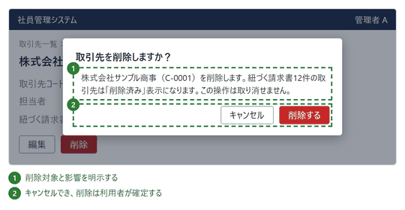
 |  |  |  | ▼
 |  |  |  | ③ 削除後の取引先一覧
 |  |  |  | 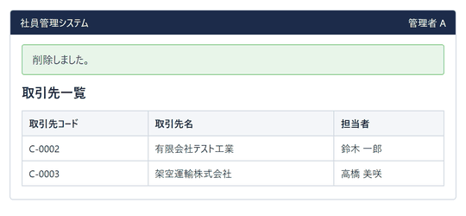
 |  |  | 確認なしで即削除される | 対象と影響を確認し、利用者が削除を確定する

 | ■ 比較例③ 不要な入力を減らす
 |  | 業務条件：ログイン中の本人が経費申請を登録する
 |  |  | × NG例 | ○ OK例
 |  |  | 経費申請の新規登録 | 経費申請の新規登録
 |  |  | 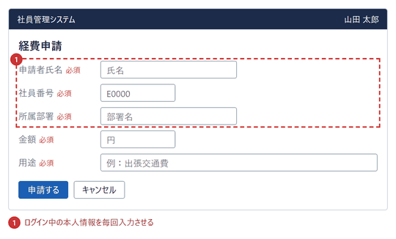 | 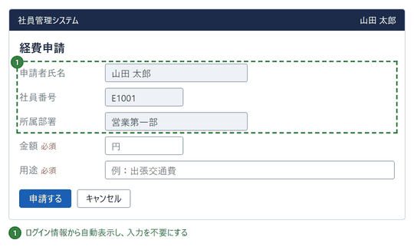
 |  |  | 本人情報3項目を毎回入力 | 本人情報は自動表示。入力するのは金額と用途のみ

 | ■ レビュー観点

 |  | No. | 観点
 |  | 1 | 頻繁に行う確認業務が、一覧・検索結果から画面遷移なしで完結するか。
 |  | 2 | 参照するだけの情報を見るために、詳細画面・タブ・ダイアログを開かせていないか。
 |  | 3 | ログイン情報・マスタ・前画面の入力値から取得できる項目を、再入力させていないか。
 |  | 4 | 削除・確定など取り消し困難な操作の前に、対象と影響を示す確認があるか。
 |  | 5 | 確認画面から、キャンセルして元の画面に戻れるか。
 |  | 6 | 確認操作を、誤操作の影響が大きい操作に限定しているか（軽微な操作に過剰な確認を出していないか）。

1-4 利用者の視線と操作の動線を意識する

 | ■ 何をすべきか
 |  | 利用者の視線と操作の動線を意識する

 | ■ なぜ必要か
 |  | 自然な視線の流れで情報を理解し、迷わず次の操作に進めるようにするため。

 | ■ 比較例① 視線が流れる向きに項目を並べる
 |  | 業務条件：顧客の住所（郵便番号→都道府県→市区町村→番地）を登録する
 |  |  | × NG例 | ○ OK例
 |  |  | 顧客の住所登録 | 顧客の住所登録
 |  |  | 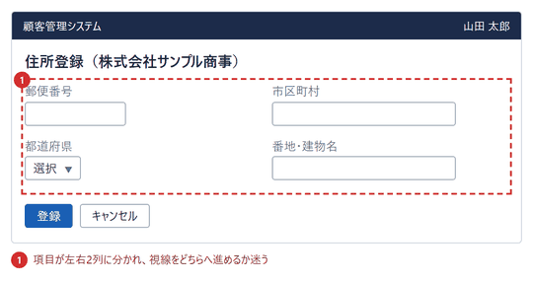 | 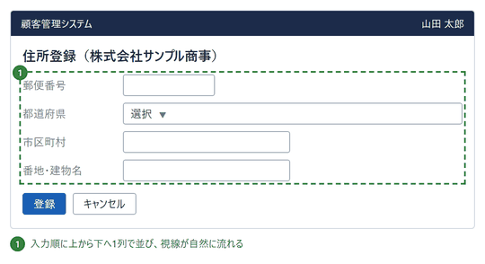
 |  |  | 2列に分かれ、入力順が分かりにくい | 1列で上から下へ、入力順どおりに進める

 | ■ 比較例② 次の操作を視線の終点に置く
 |  | 業務条件：顧客の基本情報を入力して登録する
 |  |  | × NG例 | ○ OK例
 |  |  | 顧客登録 | 顧客登録
 |  |  | 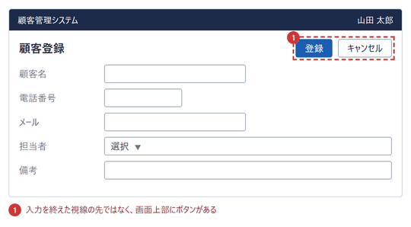 | 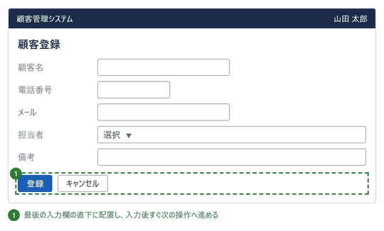
 |  |  | 登録ボタンが入力欄から離れた画面上部にある | 最後の入力欄の直下に登録ボタンがある

 | ■ レビュー観点

 |  | No. | 観点
 |  | 1 | 入力項目は、入力する順序どおりに上から下（または左から右）へ並んでいるか。
 |  | 2 | 項目が複数列に分かれる場合でも、どの順で入力するかが一目で分かるか。
 |  | 3 | 入力を終えたとき、次に押すボタンが視線の先（最後の入力欄の近く）にあるか。
 |  | 4 | 主要な操作ボタンが、利用者が見落としやすい位置に置かれていないか。
 |  | 5 | ラベルと入力欄が離れすぎず、対応関係がすぐ分かるか。
 |  | 6 | 重要な情報（状態・エラー等）が、視線が通る位置に表示されているか。

1-5 利用頻度の高い操作を優先する

 | ■ 何をすべきか
 |  | 利用頻度の高い操作を優先する

 | ■ なぜ必要か
 |  | 日常的に繰り返す業務を効率化し、累積する操作負荷を減らすため。

 | ■ 比較例① 高頻度の操作を目立たせる
 |  | 業務条件：出荷担当者が、毎日多数の出荷指示を一覧から出荷確定する
 |  |  | × NG例 | ○ OK例
 |  |  | 出荷指示一覧 | 出荷指示一覧
 |  |  | 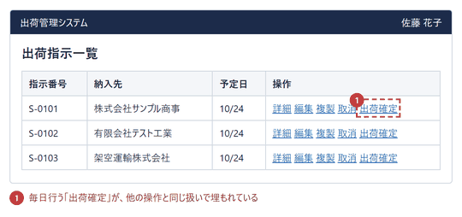 | 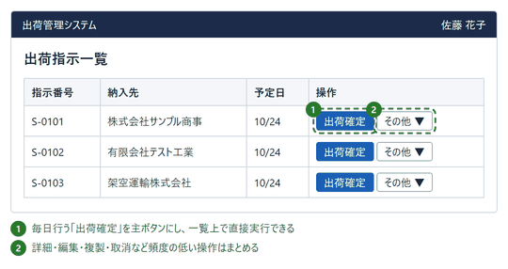 | （補足） 利用頻度の低い操作（例：年次の締め）は、日常操作と同じ重さで並べず「その他」にまとめる。ただし、必要なときに見つけられる場所には残す。頻度は業務ごとに異なるため、利用実態に合わせて決める。
 |  |  | 出荷確定が他の操作に紛れている | 出荷確定を主ボタンにし、他の操作はまとめる

 | ■ 比較例② 初期表示を日常業務に合わせる
 |  | 業務条件：出荷担当者が、毎朝その日の未出荷分を確認する
 |  |  | × NG例 | ○ OK例
 |  |  | 出荷指示一覧（画面を開いた直後） | 出荷指示一覧（画面を開いた直後）
 |  |  | 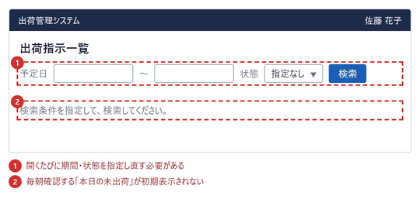 | 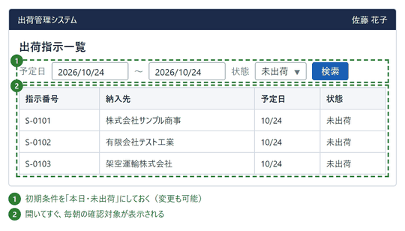
 |  |  | 条件を指定し直すまで何も表示されない | 本日・未出荷が初期表示される

 | ■ レビュー観点

 |  | No. | 観点
 |  | 1 | 毎日・毎回行う操作が、一覧や画面上で目立つ位置・形で提供されているか。
 |  | 2 | 高頻度の操作が、詳細画面やメニューの深い階層でしか実行できない状態になっていないか。
 |  | 3 | 初期表示の条件・初期値が、日常業務でもっともよく使う条件になっているか。
 |  | 4 | 利用頻度の低い操作が、高頻度の操作と同じ重さで並んでいないか。
 |  | 5 | 利用頻度は、利用者・業務への確認や実績に基づいて判断されているか。
 |  | 6 | 低頻度の操作も、必要なときに見つけられる場所に残っているか。

2.分かりやすさ
2. 分かりやすさ・迷わない設計
← 一覧へ戻る

2-1 初めて利用する人でも直感的に操作できるようにする

 | ■ 何をすべきか
 |  | 初めて利用する人でも直感的に操作できるようにする

 | ■ なぜ必要か
 |  | 操作方法の説明や教育がなくても、利用者が業務を進められるようにするため。

 | ■ 比較例① 操作の意味が見た目で分かる
 |  | 業務条件：請求書一覧で請求書を印刷・保存・送信する
 |  |  | × NG例 | ○ OK例
 |  |  | 請求書一覧 | 請求書一覧
 |  |  | 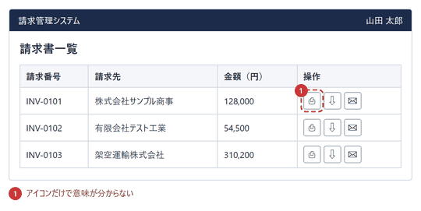 | 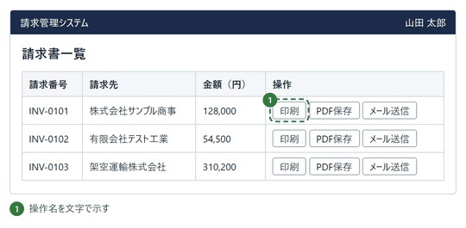
 |  |  | アイコンだけで、意味を推測する必要がある | 操作名の文字があり、迷わず選べる

 | ■ 比較例② 次に何をすればよいか分かる
 |  | 業務条件：初めて備品購入申請を入力する
 |  |  | × NG例 | ○ OK例
 |  |  | 備品購入申請の入力 | 備品購入申請の入力
 |  |  | 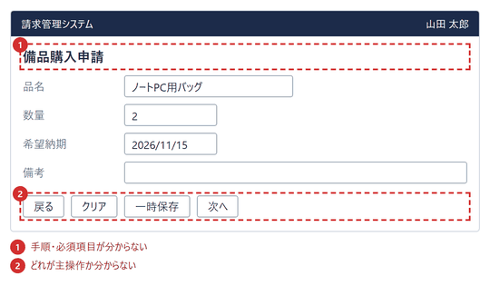 | 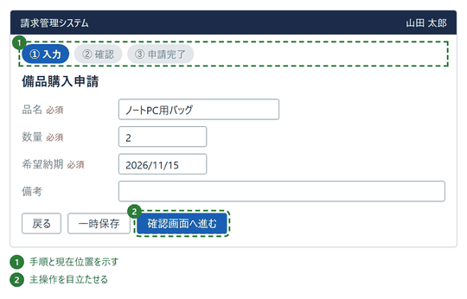
 |  |  | 手順も必須項目も主操作も分からない | 手順・必須・主操作が一目で分かる

 | ■ レビュー観点

 |  | No. | 観点
 |  | 1 | 操作ボタンがアイコンのみになっておらず、操作名の文字が併記されているか。
 |  | 2 | 初めて使う人が、説明を見ずに目的の操作を見つけられるか。
 |  | 3 | 複数画面にまたがる操作で、全体の手順と現在位置が示されているか。
 |  | 4 | 必須項目が入力前から分かるか。
 |  | 5 | 主操作（次に押すボタン）が他のボタンと区別できるか。
 |  | 6 | ボタン名を読めば、押した結果を予想できるか。

2-2 同じ機能・操作は同じ見た目と操作方法に統一する

 | ■ 何をすべきか
 |  | 同じ機能・操作は同じ見た目と操作方法に統一する

 | ■ なぜ必要か
 |  | 画面ごとに操作方法を覚え直す負担を減らし、誤操作を防ぐため。

 | ■ 比較例① 同じ機能は同じ名称・見た目にする
 |  | 業務条件：取引先・商品の編集内容を保存する
 |  |  | × NG例 | ○ OK例
 |  |  | 取引先の編集 | 取引先の編集
 |  |  | 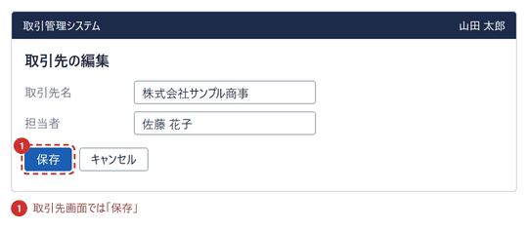 | 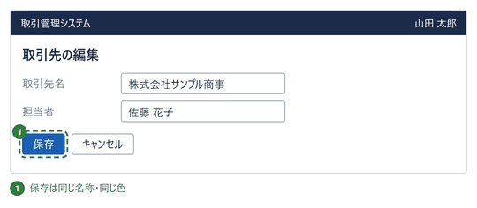
 |  |  | 商品の編集 | 商品の編集
 |  |  | 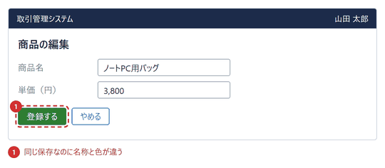 | 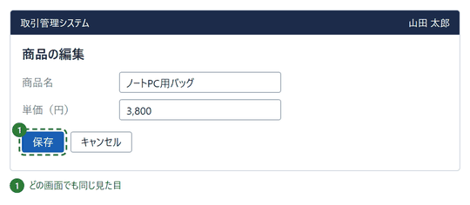
 |  |  | 「保存」と「登録する」、色も別で別機能に見える | どの画面でも「保存」で同じ見た目

 | ■ 比較例② 同じ操作は同じ操作方法にする
 |  | 業務条件：一覧から不要な1件を削除する（取引先・商品）
 |  |  | × NG例 | ○ OK例
 |  |  | 取引先一覧 | 取引先一覧
 |  |  | 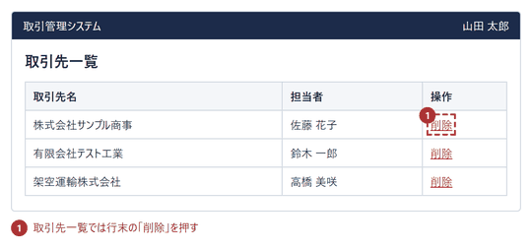 | 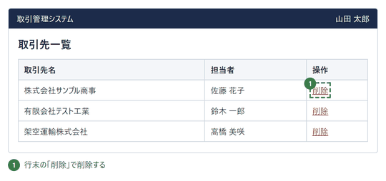
 |  |  | 商品一覧 | 商品一覧
 |  |  | 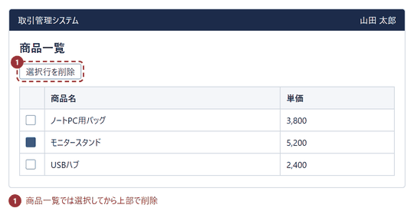 | 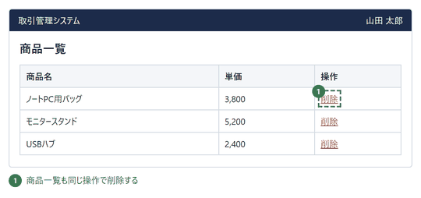
 |  |  | 画面ごとに削除の手順が違う | どの一覧も行末の「削除」で操作

 | ■ レビュー観点

 |  | No. | 観点
 |  | 1 | 同じ機能のボタン名（保存・キャンセル・削除など）が全画面で同一か。
 |  | 2 | 同じ機能のボタンの色・形・サイズが全画面で同一か。
 |  | 3 | 同じ操作（削除・検索・並べ替えなど）の手順が、画面によって異なっていないか。
 |  | 4 | 同じ意味の表示（状態・ラベル）が、画面ごとに別の表現になっていないか。
 |  | 5 | 共通部品（ボタン・入力欄・ダイアログ）が共通のものを使っているか。

2-3 利用者が理解できる言葉を使用する

 | ■ 何をすべきか
 |  | 利用者が理解できる言葉を使用する

 | ■ なぜ必要か
 |  | システム内部の用語や専門用語によって、利用者が操作を誤解しないようにするため。

 | ■ 比較例① システム内部の用語を出さない
 |  | 業務条件：請求書の状態を確認して絞り込む
 |  |  | × NG例 | ○ OK例
 |  |  | 請求書一覧 | 請求書一覧
 |  |  | 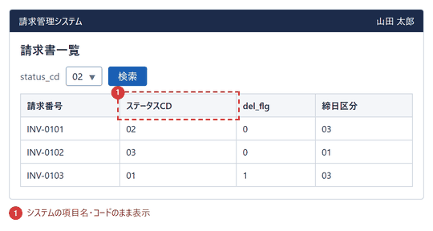 | 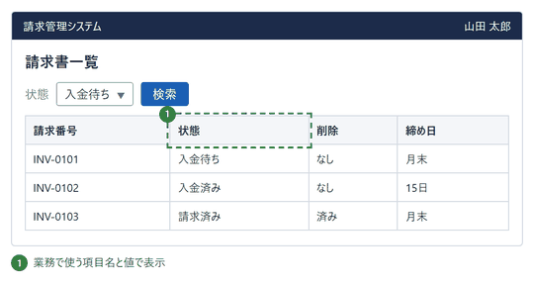
 |  |  | status_cd・del_flg・コード値が表示される | 「状態」「入金待ち」など業務の言葉で表示される

 | ■ 比較例② 専門用語・略語を避ける
 |  | 業務条件：新任の事務担当者が在庫・発注条件を確認する
 |  |  | × NG例 | ○ OK例
 |  |  | 在庫・発注条件の一覧 | 在庫・発注条件の一覧
 |  |  | 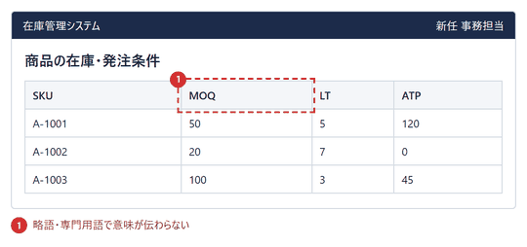 | 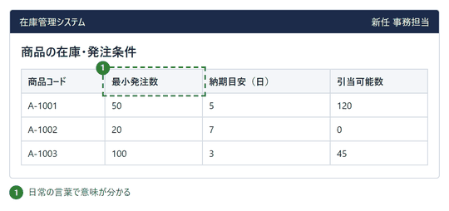
 |  |  | SKU・MOQ・LT・ATPの意味が分からない | 「商品コード」「最小発注数」など平易な言葉

 | ■ 比較例③ 操作と結果が分かる言葉にする
 |  | 業務条件：当月分の請求書を発行する
 |  |  | × NG例 | ○ OK例
 |  |  | 発行の確認 | 発行の確認
 |  |  | 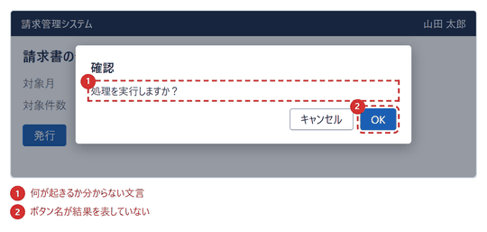 | 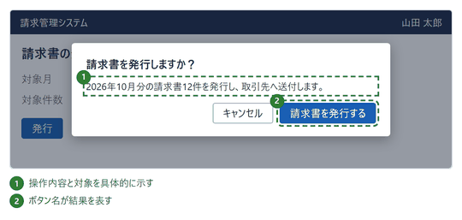
 |  |  | 「処理を実行しますか？」「OK」で内容が不明 | 対象と結果が分かる文言とボタン名

 | ■ レビュー観点

 |  | No. | 観点
 |  | 1 | 画面上にDBの項目名・コード値・内部ステータス値が表示されていないか。
 |  | 2 | 画面上の用語が、利用者の業務で普段使う言葉になっているか。
 |  | 3 | 略語・専門用語を使う場合、利用者が知っている用語か、または説明があるか。
 |  | 4 | ボタン名が「OK」「実行」「処理」など曖昧な言葉になっていないか。
 |  | 5 | 確認メッセージを読めば、対象と結果が分かるか。
 |  | 6 | 同じ意味の言葉が画面ごとに別の言葉になっていないか。

2-4 重要な情報と操作を分かりやすく配置する

 | ■ 何をすべきか
 |  | 重要な情報と操作を分かりやすく配置する

 | ■ なぜ必要か
 |  | 利用者が必要な情報や操作を探す時間を減らすため。

 | ■ 比較例① 重要な情報を目立つ位置に置く
 |  | 業務条件：承認者が購入申請の内容を確認する
 |  |  | × NG例 | ○ OK例
 |  |  | 購入申請の詳細 | 購入申請の詳細
 |  |  | 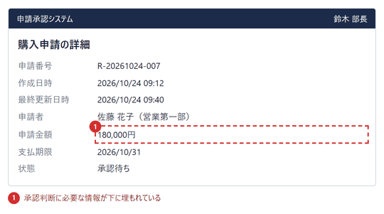 | 
 |  |  | 金額・期限・状態が管理情報の下に埋もれる | 金額・期限・状態が最上部で一目で分かる

 | ■ 比較例② 重要な操作を目立たせる
 |  | 業務条件：承認者が申請を承認または却下する
 |  |  | × NG例 | ○ OK例
 |  |  | 購入申請の詳細 | 購入申請の詳細
 |  |  |  | 
 |  |  | 承認・却下が小さなリンクに埋もれる | 承認・却下がボタンで区別され見つけやすい

 | ■ レビュー観点

 |  | No. | 観点
 |  | 1 | 画面を開いてすぐ、判断に必要な重要情報（金額・期限・状態など）が目に入るか。
 |  | 2 | 作成日時・内部IDなど補助的な情報が、重要情報より目立っていないか。
 |  | 3 | その画面の主操作が、補助操作と見た目で区別できるか。
 |  | 4 | 主操作が、スクロールしなくても見つけられる位置にあるか。
 |  | 5 | 利用頻度の低い操作が、主操作と同列に並んでいないか。

2-5 必要な情報を必要なタイミングで表示する

 | ■ 何をすべきか
 |  | 必要な情報を必要なタイミングで表示する

 | ■ なぜ必要か
 |  | 情報過多による判断負荷を減らし、その時点で必要な作業に集中できるようにするため。

 | ■ 比較例① 今の入力に必要な項目だけ表示する
 |  | 業務条件：支払方法に「立替精算」を選んで経費を申請する
 |  |  | × NG例 | ○ OK例
 |  |  | 経費申請（立替精算を選択） | 経費申請（立替精算を選択）
 |  |  |  | 
 |  |  | 無関係な項目3つまで常に表示 | 立替精算に必要な1項目だけ表示

 | ■ 比較例② 補足は必要な場所・時点で出す
 |  | 業務条件：商品登録で「安全在庫数」を入力する
 |  |  | × NG例 | ○ OK例
 |  |  | 商品登録 | 商品登録（安全在庫数を入力中）
 |  |  |  | 
 |  |  | 全項目の注意書きが画面上部に並ぶ | 入力中の項目の下に補足だけが表示

 | ■ 比較例③ 説明を、必要な人だけが見られるようにする
 |  | 業務条件：経費申請を入力する（初めて使う人と、使い慣れた人がいる）
 |  |  | × NG例 | ○ OK例
 |  |  | 経費申請 | ① 通常の表示
 |  |  |  |  | （補足） 「？」アイコンで説明を出す場合も、入力に必要な最低限の情報（必須・形式・入力例）は、項目の近くに常に表示する（4-3の比較例①）。説明に書く内容（何の項目か、なぜ必要か）は、画面規約で定める。
 |  |  |  | ▼
 |  |  |  | ② 「精算区分」の「？」を押したとき
 |  |  |  | 
 |  |  | 全項目の説明が常に並び、慣れた人の入力の邪魔になる | 「？」を押した人にだけ、説明が出る

 | ■ レビュー観点

 |  | No. | 観点
 |  | 1 | 選択内容によって不要になる項目が、非表示（または入力不要）になっているか。
 |  | 2 | その画面の作業に関係しない情報が、同じ画面に並んでいないか。
 |  | 3 | 補足説明が、対象の入力項目の近くに表示されているか。
 |  | 4 | 入力欄を使う時点で必要な補足が、画面上部の長い注意書きにまとめられていないか。
 |  | 5 | 必要なときに詳細情報を開く手段（詳細表示・ヘルプ）があるか。
 |  | 6 | 分かりにくい項目の説明を、必要な人だけが見られるか（全項目の長い説明を、常に表示していないか）。
 |  | 7 | 非表示にした項目の存在を、利用者が見落として困らないか。

2-6 操作方法や必要な情報を記憶させない

 | ■ 何をすべきか
 |  | 操作方法や必要な情報を記憶させない

 | ■ なぜ必要か
 |  | 前の画面の情報や操作手順を覚えておく必要をなくし、認知的な負荷を減らすため。

 | ■ 比較例① 前の画面の情報を覚えさせない
 |  | 業務条件：2画面（商品選択→納品先入力）で出荷登録する
 |  |  | × NG例 | ○ OK例
 |  |  | ① 商品の選択 | ① 商品の選択
 |  |  | 
 |  |  | ▼ | ▼
 |  |  | ② 納品先の入力 | ② 納品先の入力
 |  |  |  | 
 |  |  | 2画面目に選択した商品が表示されない | 2画面目に選択済みの商品を表示

 | ■ 比較例② コード・選択肢を覚えさせない
 |  | 業務条件：経費申請で勘定科目を指定する（コードを覚えている人も、覚えていない人もいる）
 |  |  | × NG例 | ○ OK例
 |  |  | 経費申請 | ① コードまたは科目名を入力
 |  |  |  |  | （補足） コードを覚えている人は、コードを直接入力して進められる。科目数が少ない場合は、単純な一覧でもよい。
 |  |  |  | ▼
 |  |  |  | ② 確定後
 |  |  |  | 
 |  |  | 別紙でコードを調べて手入力。合っているか画面で分からない | コードでも一覧からでも指定でき、名称で確認できる

 | ■ 比較例③ 操作のやり方を画面で示す
 |  | 業務条件：取引先データをCSVファイルで一括取り込みする（初めて取り込む担当者）
 |  |  | × NG例 | ○ OK例
 |  |  | 取引先の一括取込 | 取引先の一括取込
 |  |  |  | 
 |  |  | 手順と形式をマニュアルで調べて覚える必要がある | 手順・形式・ひな形が画面にあり、覚えなくてよい

 | ■ レビュー観点

 |  | No. | 観点
 |  | 1 | 複数画面の操作で、前の画面で選んだ内容を、次の画面でも確認できるか。
 |  | 2 | 確認画面・完了画面に、入力・選択した内容が表示されているか。
 |  | 3 | コード・番号を、別資料を見たり覚えたりしなくても指定できるか。
 |  | 4 | コードを覚えている人が、コードを直接入力して進められる手段が残っているか。
 |  | 5 | コードを入力したとき、対応する名称が表示され、入力内容を確認できるか。
 |  | 6 | 選択肢から選べる項目を、手入力にしていないか。
 |  | 7 | 入力形式・操作方法が、入力欄の近くに示されているか。
 |  | 8 | 操作方法・手順（取込ファイルの形式やひな形など）が画面上で分かり、事前に覚えなくても進められるか。

2-7 今どこにいるか、どこへ戻れるかが分かるようにする

 | ■ 何をすべきか
 |  | 今どこにいるか、どこへ戻れるかが分かるようにする

 | ■ なぜ必要か
 |  | 利用者が、今どの機能のどの段階を操作しているかを見失わず、目的の画面へ迷わず移動・復帰できるようにするため。

 | ■ 比較例① 今どこにいるかを示す
 |  | 業務条件：取引先の編集画面を開く（階層が深い画面）
 |  |  | × NG例 | ○ OK例
 |  |  | 取引先の編集 | 取引先の編集
 |  |  |  |  | （補足） 現在位置の示し方（メニュー、階層表示など）は、画面の基本構成として、プロジェクトで定める。
 |  |  | メニューにも画面名にも、現在位置が示されない | メニュー強調・階層表示・画面名で現在位置が分かる

 | ■ 比較例② 戻り先が分かるようにする
 |  | 業務条件：受注詳細から取引先の詳細を開き、元の画面へ戻る
 |  |  | × NG例 | ○ OK例
 |  |  | 取引先の詳細（受注詳細から開いた画面） | 取引先の詳細（受注詳細から開いた画面）
 |  |  |  | 
 |  |  | 「戻る」だけで、戻り先が分からない | 戻り先の画面名を示し、階層表示からも戻れる

 | ■ レビュー観点

 |  | No. | 観点
 |  | 1 | 表示中の画面が、メニュー上でどの項目か分かるか（強調など）。
 |  | 2 | 画面名で、今どの機能・どの対象の画面か分かるか。
 |  | 3 | 階層の深い画面で、上位の画面（一覧など）に移動できる表示があるか。
 |  | 4 | 戻るボタン・リンクが、戻り先の画面名で示されているか。
 |  | 5 | 別の画面から遷移してきた場合に、元の画面へ戻れるか。
 |  | 6 | 現在位置の表示方法が、どの画面でも統一されているか。

2-8 操作の結果や機能の存在を、実行する前に分かるようにする

 | ■ 何をすべきか
 |  | 操作の結果や機能の存在を、実行する前に分かるようにする

 | ■ なぜ必要か
 |  | 試しに操作してみて初めて機能や結果が分かる状態をなくし、利用者が迷わず目的の操作を見つけて使えるようにするため。

 | ■ 比較例① 機能の存在を最初から見せる
 |  | 業務条件：受注を検索して、結果をCSV出力する
 |  |  | × NG例 | ○ OK例
 |  |  | ① 検索前の受注一覧 | 検索前の受注一覧
 |  |  |  | 
 |  |  | ▼
 |  |  | ② 検索後の受注一覧
 |  |  | 
 |  |  | 検索して初めて、CSV出力が現れる | 最初から表示し、使えない間は理由を示す

 | ■ 比較例② 隠れた項目の存在を示す
 |  | 業務条件：受注一覧で、既定で表示していない項目を確認する
 |  |  | × NG例 | ○ OK例
 |  |  | 受注一覧（既定の表示） | 受注一覧（既定の表示）
 |  |  |  |  | （補足） 必要な情報だけを出す（2-5）ことと両立させる。隠してよいのは、隠れていることが分かり、必要なときに開ける場合に限る。
 |  |  | 他の項目があることも、開き方も分からない | 非表示の項目数と、開き方が分かる

 | ■ 比較例③ 押した結果が分かるようにする
 |  | 業務条件：商品の公開・非公開を切り替える
 |  |  | × NG例 | ○ OK例
 |  |  | 商品の公開設定 | 商品の公開設定
 |  |  |  | 
 |  |  | 「公開」が、現在の状態か結果か分からない | 現在の状態と、押した結果を分けて示す

 | ■ レビュー観点

 |  | No. | 観点
 |  | 1 | 利用できる操作（ボタン・メニュー）が、条件入力や操作の後ではなく、最初から見えているか。
 |  | 2 | 使えない操作を非表示にせず、無効表示と理由で見せているか。
 |  | 3 | 隠している項目・列・機能がある場合に、存在が分かる表示（件数・ラベル）があるか。
 |  | 4 | ボタンの表示が、現在の状態と押した結果のどちらなのか、区別できるか。
 |  | 5 | 押す前に、その結果（何が起きるか）が分かるか。
 |  | 6 | 初めて使う人が、実行してみないと分からない機能・結果が残っていないか。

3.操作性・入力効率
3. 操作性・入力効率
← 一覧へ戻る

3-1 入力の手間を減らす

 | ■ 何をすべきか
 |  | 入力の手間を減らす

 | ■ なぜ必要か
 |  | 初期値、選択式入力、既存情報の活用などにより、入力時間と入力ミスを減らすため。

 | ■ 比較例① 初期値を設定する
 |  | 業務条件：受注を新規登録する（通常は本日受付・標準納期は5日後・通常便）
 |  |  | × NG例 | ○ OK例
 |  |  | 受注登録 | 受注登録
 |  |  |  | 
 |  |  | 全項目を毎回ゼロから入力 | 本日の日付など定型値は入力済み

 | ■ 比較例② 自由入力を選択式にする
 |  | 業務条件：経費申請で所属部署を入力する（部署は登録済みの区分から選ぶ業務）
 |  |  | × NG例 | ○ OK例
 |  |  | 経費申請 | 経費申請
 |  |  |  | 
 |  |  | 自由入力のため表記ゆれ・誤入力が発生 | 候補から選択。入力ミスも集計のばらつきもなし

 | ■ 比較例③ 既存情報を活用する
 |  | 業務条件：登録済みの取引先C-0001に対する受注を登録する
 |  |  | × NG例 | ○ OK例
 |  |  | 受注登録 | 受注登録
 |  |  |  | 
 |  |  | 取引先名・住所・担当者を再入力 | コード入力だけでマスタ情報が自動表示

 | ■ レビュー観点

 |  | No. | 観点
 |  | 1 | 頻出の値（日付・区分など）に妥当な初期値が設定されているか。
 |  | 2 | 初期値は利用者が変更できるか。
 |  | 3 | 区分・部署など候補が決まっている項目を、自由入力にしていないか。
 |  | 4 | 選択肢が多い場合に、検索や絞り込みで選べるか。
 |  | 5 | マスタ・ログイン情報・前画面から取得できる項目を、再入力させていないか。
 |  | 6 | 自動表示した項目が、誤りの場合に修正できる（または修正経路が分かる）か。

3-2 入力項目の形式・操作方法を統一する

 | ■ 何をすべきか
 |  | 入力項目の形式・操作方法を統一する

 | ■ なぜ必要か
 |  | 日付、数値、検索条件などを画面ごとに異なる方法で入力させず、操作の迷いをなくすため。

 | ■ 比較例① 日付の入力方法を統一する
 |  | 業務条件：受注一覧の検索と請求登録で日付を入力する
 |  |  | × NG例 | ○ OK例
 |  |  | ① 受注一覧（検索） | ① 受注一覧（検索）
 |  |  |  | 
 |  |  | ▼ | ▼
 |  |  | ② 請求登録 | ② 請求登録
 |  |  |  | 
 |  |  | 画面ごとに日付の入力方法が違う | 全画面で同じ日付入力（形式＋カレンダー）

 | ■ 比較例② 数値・金額の入力形式を統一する
 |  | 業務条件：見積登録と請求登録で金額を入力する
 |  |  | × NG例 | ○ OK例
 |  |  | ① 見積登録 | ① 見積登録
 |  |  |  | 
 |  |  | ▼ | ▼
 |  |  | ② 請求登録 | ② 請求登録
 |  |  |  | 
 |  |  | 寄せ・カンマ・単位の扱いが画面ごとに違う | 右寄せ・3桁カンマ・単位欄外で統一

 | ■ 比較例③ 検索条件の操作方法を統一する
 |  | 業務条件：受注一覧と請求一覧で検索条件を入力して検索する
 |  |  | × NG例 | ○ OK例
 |  |  | ① 受注一覧 | ① 受注一覧
 |  |  |  | 
 |  |  | ▼ | ▼
 |  |  | ② 請求一覧 | ② 請求一覧
 |  |  |  | 
 |  |  | 条件の選び方・ボタンの位置が画面ごとに違う | 条件欄と［検索］［クリア］の配置が共通

 | ■ レビュー観点

 |  | No. | 観点
 |  | 1 | 日付の入力形式（区切り・桁数）とカレンダー操作が全画面で共通か。
 |  | 2 | 金額・数量の寄せ、桁区切り、単位の置き方が全画面で共通か。
 |  | 3 | 同じ種類の検索条件は、同じ部品（プルダウン／チェック等）で入力できるか。
 |  | 4 | ［検索］［クリア］などのボタンの位置・順序・名称が一覧画面ごとに同じか。
 |  | 5 | 入力欄のラベル位置・必須表示が画面間で同じか。
 |  | 6 | 共通部品（日付・金額）が画面ごとの個別実装になっていないか。

3-3 実行できない操作を事前に分かるようにする

 | ■ 何をすべきか
 |  | 実行できない操作を事前に分かるようにする

 | ■ なぜ必要か
 |  | 実行できない操作を試してエラーになるなど、無駄な操作を防ぐため。

 | ■ 比較例① 押せない操作は押す前に分かる
 |  | 業務条件：承認済みの経費申請E-1042を編集・取下げしたい（承認済みは変更不可）
 |  |  | × NG例 | ○ OK例
 |  |  | ① 経費申請の詳細 | 経費申請の詳細
 |  |  |  | 
 |  |  | ▼
 |  |  | ② 編集を押した後
 |  |  | 
 |  |  | 押してからエラーで初めて分かる | 無効表示と理由で、押す前に分かる

 | ■ 比較例② 選べる選択肢だけを提示する
 |  | 業務条件：申請中の申請の状態を変更する（申請中から選べるのは承認・差戻しのみ）
 |  |  | × NG例 | ○ OK例
 |  |  | ① 状態の変更 | 状態の変更
 |  |  |  | 
 |  |  | ▼
 |  |  | ② 変更を押した後
 |  |  | 
 |  |  | 変更できない状態も選べ、実行後にエラー | 変更できる状態だけが選択肢に出る

 | ■ レビュー観点

 |  | No. | 観点
 |  | 1 | 権限・状態により実行できないボタンが、押す前に無効表示または非表示になっているか。
 |  | 2 | 無効にしたボタンの近くに、なぜ使えないか（理由）が示されているか。
 |  | 3 | 状態遷移で許されない選択肢が、プルダウン等に出ていないか。
 |  | 4 | 無効表示は、見た目だけでなく操作もできない状態になっているか。
 |  | 5 | 操作できるようになる条件（必要な入力・権限）が分かるか。
 |  | 6 | 画面上で防げない場合に限り、実行後のエラーが具体的な原因と対処を示すか。

3-4 利用者が操作を中断・取り消し・やり直しできるようにする

 | ■ 何をすべきか
 |  | 利用者が操作を中断・取り消し・やり直しできるようにする

 | ■ なぜ必要か
 |  | 間違った操作をしても最初から作業をやり直す必要がないようにするため。

 | ■ 比較例① 入力を中断できる
 |  | 業務条件：取引先情報を編集中に、変更せずに画面を閉じたい
 |  |  | × NG例 | ○ OK例
 |  |  | 取引先の編集 | ① 取引先の編集
 |  |  |  | 
 |  |  |  | ▼
 |  |  |  | ② キャンセルを押した後
 |  |  |  | 
 |  |  | 保存するしか終わらせ方がない | キャンセルで中断。未保存の変更は確認して破棄

 | ■ 比較例② 実行した操作を取り消せる
 |  | 業務条件：案件A-12を誤って完了にしたので、元の状態に戻したい
 |  |  | × NG例 | ○ OK例
 |  |  | 完了後の案件一覧 | 完了後の案件一覧
 |  |  |  | 
 |  |  | 取り消せない（管理者に依頼） | 実行直後に［元に戻す］で取り消せる

 | ■ 比較例③ 入力内容を保ったままやり直せる
 |  | 業務条件：確認画面で、数量の誤りに気づいた
 |  |  | × NG例 | ○ OK例
 |  |  | ① 確認画面 | ① 確認画面
 |  |  |  | 
 |  |  | ▼ | ▼
 |  |  | ② 修正のため入力画面へ戻った状態 | ② 修正のため入力画面へ戻った状態
 |  |  |  | 
 |  |  | 戻る手段がなく、戻ると入力が消える | ［修正する］で入力内容を保ったまま戻れる

 | ■ レビュー観点

 |  | No. | 観点
 |  | 1 | 編集・登録画面に、保存以外に中断（キャンセル／戻る）の操作があるか。
 |  | 2 | 未保存の変更がある状態で離れる場合に、破棄の確認があるか。
 |  | 3 | 取り消し可能な操作に、実行直後の［元に戻す］などがあるか。
 |  | 4 | 取り消せない操作は、実行前にその旨が示されているか。
 |  | 5 | 確認画面から入力画面へ戻っても、入力内容が保持されるか。
 |  | 6 | ブラウザの戻る操作でも、入力内容が不用意に失われないか。

3-5 一覧・検索・絞り込みを効率的に操作できるようにする

 | ■ 何をすべきか
 |  | 一覧・検索・絞り込みを効率的に操作できるようにする

 | ■ なぜ必要か
 |  | 大量の業務データから必要な情報を素早く見つけ、処理できるようにするため。

 | ■ 比較例① 検索・絞り込みで目的のデータに絞る
 |  | 業務条件：1,200件の取引先から、東京都の「サンプル」を含む取引先を探す
 |  |  | × NG例 | ○ OK例
 |  |  | 取引先一覧 | 取引先一覧
 |  |  |  | 
 |  |  | 全60ページを順に探す | 条件入力で3件に絞り込み、件数も分かる

 | ■ 比較例② 並べ替えで探しやすくする
 |  | 業務条件：請求一覧から、支払期限が近い請求を確認する
 |  |  | × NG例 | ○ OK例
 |  |  | 請求一覧 | 請求一覧
 |  |  |  | 
 |  |  | 並べ替えできず目視で探す | 見出しクリックで期限順に並べ替え

 | ■ 比較例③ 絞り込み条件を保持する
 |  | 業務条件：担当者「佐藤」で絞り込んだ受注を、詳細で1件確認して一覧に戻る
 |  |  | × NG例 | ○ OK例
 |  |  | ① 受注詳細（担当者「佐藤」で絞った一覧から開いた） | ① 受注詳細（担当者「佐藤」で絞った一覧から開いた）
 |  |  | 
 |  |  | ▼ | ▼
 |  |  | ② ［一覧へ戻る］後の受注一覧 | ② ［一覧へ戻る］後の受注一覧
 |  |  |  | 
 |  |  | 戻ると条件が消え、再入力が必要 | 条件・結果が維持され、続けて確認できる

 | ■ レビュー観点

 |  | No. | 観点
 |  | 1 | データ件数が多い一覧に、検索・絞り込み条件が用意されているか。
 |  | 2 | 検索結果の件数が表示されているか。
 |  | 3 | 主要な列の見出しで並べ替えできるか（現在の並び順が分かるか）。
 |  | 4 | 詳細画面から一覧へ戻ったとき、検索条件・並び順・ページ位置が保持されているか。
 |  | 5 | 条件を指定しても該当なしの場合に、その旨と条件の見直し方が示されるか。
 |  | 6 | 検索条件をまとめてクリアできるか。

3-6 繰り返し行う操作はまとめて実行できるようにする

 | ■ 何をすべきか
 |  | 繰り返し行う操作はまとめて実行できるようにする

 | ■ なぜ必要か
 |  | 同じ操作を何度も繰り返す負荷を減らし、業務効率を向上させるため。

 | ■ 比較例① 複数件を一括で処理する
 |  | 業務条件：承認待ちの経費申請3件（E-101〜103）を承認する
 |  |  | × NG例 | ○ OK例
 |  |  | ① 承認待ち一覧 | ① 承認待ち一覧
 |  |  |  | 
 |  |  | ▼ | ▼
 |  |  | ② 申請詳細（1件目。これを3回繰り返す） | ② 一括承認後
 |  |  |  | 
 |  |  | 1件ずつ詳細を開いて承認（3回繰り返し） | 3件を選択して一括承認（1回）

 | ■ 比較例② 続けて登録できる
 |  | 業務条件：同じ取引先の領収書5枚を続けて登録する
 |  |  | × NG例 | ○ OK例
 |  |  | ① 登録完了後 | ① 登録完了後
 |  |  |  | 
 |  |  | ▼ | ▼
 |  |  | ② 2枚目の登録画面 | ② 2枚目の登録画面
 |  |  |  | 
 |  |  | 1件ごとに一覧へ戻り、取引先も再入力 | ［続けて登録］で取引先を引き継いで登録

 | ■ レビュー観点

 |  | No. | 観点
 |  | 1 | 同じ操作を複数件に行う業務で、一覧から複数選択して一括実行できるか。
 |  | 2 | 一括操作の対象件数・内容が、実行前に分かるか。
 |  | 3 | 一括操作の結果（成功・失敗件数）が分かり、失敗分を再実行できるか。
 |  | 4 | 一括削除など影響が大きい一括操作には、確認があるか。
 |  | 5 | 連続登録で、共通する値（取引先等）を引き継げるか。
 |  | 6 | 全件選択・選択解除が簡単にできるか。

3-7 利用者に不要な入力制約や作業を強制せず、システム側で吸収・補完する

 | ■ 何をすべきか
 |  | 利用者に不要な入力制約や作業を強制せず、システム側で吸収・補完する

 | ■ なぜ必要か
 |  | 利用者がシステムの内部仕様を意識することなく、自然に入力・操作できるようにし、入力負荷やエラーを減らすため。

 | ■ 比較例① ハイフンの有無を許容する
 |  | 業務条件：顧客の電話番号・郵便番号を、ハイフンなしの数字で入力する
 |  |  | × NG例 | ○ OK例
 |  |  | 入力と登録 | ① 入力
 |  |  |  | 
 |  |  |  | ▼
 |  |  |  | ② 登録後
 |  |  |  | 
 |  |  | ハイフンがないとエラー | 有無を問わず受け付け、標準形式に整形

 | ■ 比較例② 郵便番号から住所を補完する
 |  | 業務条件：郵便番号100-0001が分かっている顧客の住所を登録する
 |  |  | × NG例 | ○ OK例
 |  |  | 顧客の登録 | ① 郵便番号を入力
 |  |  |  | 
 |  |  |  | ▼
 |  |  |  | ② 住所が補完された状態
 |  |  |  | 
 |  |  | 住所を全て手入力 | 郵便番号から住所が補完され、番地のみ入力

 | ■ 比較例③ 全角・半角・大小文字の違いを吸収する
 |  | 業務条件：全角・小文字のまま社員番号「ｅ０１２３」で検索する
 |  |  | × NG例 | ○ OK例
 |  |  | 社員検索 | 社員検索
 |  |  |  | 
 |  |  | 文字種が違うとエラー | 自動変換して検索できる

 | ■ 比較例④ 利用者に採番作業をさせない
 |  | 業務条件：新しい取引先を登録する
 |  |  | × NG例 | ○ OK例
 |  |  | 取引先の登録 | 取引先の登録
 |  |  |  | 
 |  |  | 空き番号を探して入力させる | コードは自動採番

 | ■ レビュー観点

 |  | No. | 観点
 |  | 1 | 電話番号・郵便番号などの書式（ハイフン有無・全角半角）の違いを受け付け、標準形式に整形しているか。
 |  | 2 | 郵便番号の入力で住所が補完され、補完後に修正できるか。
 |  | 3 | 全角・半角・大小文字・前後の空白の違いでエラーにしていないか。
 |  | 4 | システムで決められる値（コード・連番）を、利用者に入力させていないか。
 |  | 5 | 吸収・補完した結果が、利用者に分かる形で表示されているか。
 |  | 6 | 吸収できない入力に限りエラーとし、原因と直し方を具体的に示しているか。

3-8 時間制限を設ける場合は、残り時間を知らせ、利用者が継続できるようにする

 | ■ 何をすべきか
 |  | 時間制限を設ける場合は、残り時間を知らせ、利用者が継続できるようにする

 | ■ なぜ必要か
 |  | 利用者が、制限時間に気づかないまま、作業や会議を中断されないようにするため。

 | ■ 比較例① 時間が迫ったら知らせる
 |  | 業務条件：Web会議に参加する（システム上の都合で、1回の会議は30分まで）
 |  |  | × NG例 | ○ OK例
 |  |  | ① 25分経過 | ① 25分経過（残り5分）
 |  |  |  |  | （補足） この原則は、制限時間がシステム上の都合で決まっている場合（Web会議、通話など）が対象。実装の負担が大きいため、時間制限が必要か、現在の制限時間（例：30分）では足りない業務がないかは、顧客の要求を聞いて判断する。通知の場所・方法（画面の一部、音など）は、利用者の操作を妨げないよう、プロジェクトで定める。
 |  |  | ▼ | ▼
 |  |  | ② 30分経過 | ② 29分経過（残り1分）
 |  |  |  | 
 |  |  | 予告なく、30分で突然終了する | 残り5分・1分に、「あと◯分」と知らせる

 | ■ 比較例② 時間切れ後も続けられるようにする
 |  | 業務条件：Web会議が制限時間（30分）に達して終了した
 |  |  | × NG例 | ○ OK例
 |  |  | 会議の終了後 | 会議の終了後
 |  |  |  | 
 |  |  | 終了後に何もできず、続けられない | 内容は保存され、続きの会議をすぐ作成できる

 | ■ レビュー観点

 |  | No. | 観点
 |  | 1 | 時間制限がある機能（会議・通話など）で、制限時間が利用者に分かるか。
 |  | 2 | 制限時間が迫ったときに、残り時間（「あと◯分」）が具体的に通知されるか（例：5分前、1分前）。
 |  | 3 | 通知が、利用者の操作（会議・入力など）を妨げない場所・方法で表示されるか。
 |  | 4 | 時間切れのあとも、チャット履歴・共有資料などの作業内容が失われないか。
 |  | 5 | 時間切れのあとに、続きを再開する方法（新しい会議の作成など）が示されるか。
 |  | 6 | 時間制限が必要な理由と、現在の制限時間で足りない業務がないかを、利用者（顧客）の要求から確認しているか。

4.状態・エラー対応
4. システム状態・エラーへの対応
← 一覧へ戻る

4-1 処理中・完了・失敗の状態を明確に伝える

 | ■ 何をすべきか
 |  | 処理中・完了・失敗の状態を明確に伝える

 | ■ なぜ必要か
 |  | 利用者がシステムの状態を把握できず、操作を繰り返したり不安になったりすることを防ぐため。

 | ■ 比較例① 処理中であることを示す
 |  | 業務条件：出張申請を送信する（処理に数秒かかる）
 |  |  | × NG例 | ○ OK例
 |  |  | ① 申請ボタンを押す | ① 申請ボタンを押す
 |  |  | 
 |  |  | ▼ | ▼
 |  |  | ② 押した直後 | ② 押した直後
 |  |  |  | 
 |  |  | 押しても画面が変わらず、処理中か分からない | ボタンが「申請中…」に変わり、処理中と分かる

 | ■ 比較例② 完了したことを示す
 |  | 業務条件：受注を登録する（登録に成功する）
 |  |  | × NG例 | ○ OK例
 |  |  | ① 登録ボタンを押す | ① 登録ボタンを押す
 |  |  | 
 |  |  | ▼ | ▼
 |  |  | ② 登録後の画面 | ② 登録後の画面
 |  |  |  | 
 |  |  | 空のフォームに戻るだけで、完了か不明 | 完了メッセージと受注番号で完了と分かる

 | ■ 比較例③ 失敗したことを示す
 |  | 業務条件：受注を登録する（通信できず登録に失敗する）
 |  |  | × NG例 | ○ OK例
 |  |  | ① 登録ボタンを押す | ① 登録ボタンを押す

 |  |  | ▼ | ▼
 |  |  | ② 通信できなかった場合 | ② 通信できなかった場合
 |  |  |  | 
 |  |  | 何も表示されず、登録済みか分からない | 失敗と「未登録」であることが明示される

 | ■ レビュー観点

 |  | No. | 観点
 |  | 1 | ボタン押下後、処理が完了するまでの間に処理中であることが表示されるか。
 |  | 2 | 処理中の表示は、押した操作の場所（ボタン・画面）の近くに出ているか。
 |  | 3 | 処理が成功したとき、完了したことが画面上で確認できるか。
 |  | 4 | 完了時に、登録した内容を特定できる情報（受注番号など）が示されるか。
 |  | 5 | 処理が失敗したとき、失敗したことと、データが登録・更新されていないことが示されるか。
 |  | 6 | 成功と失敗で、利用者が見分けられる表示（色・文言・アイコン）になっているか。

4-2 処理に時間がかかる場合も利用者を迷わせない

 | ■ 何をすべきか
 |  | 処理に時間がかかる場合も利用者を迷わせない

 | ■ なぜ必要か
 |  | 通信待ちや長時間処理の際に、処理が停止したと誤認することを防ぐため。

 | ■ 比較例① 進捗と見込みを示す
 |  | 業務条件：請求データ1,200件を一括出力する（約3分かかる）
 |  |  | × NG例 | ○ OK例
 |  |  | ① 開始直後 | ① 開始直後
 |  |  |  | 
 |  |  | ▼ | ▼
 |  |  | ② 2分後 | ② 2分後
 |  |  |  | 
 |  |  | 回転表示のみで、進んでいるか不明 | 件数・割合・残り時間の目安を表示

 | ■ 比較例② 待たされる間も自由を残す
 |  | 業務条件：請求データ12,000件を一括出力する（約10分かかる）
 |  |  | × NG例 | ○ OK例
 |  |  | ① 処理中の画面 | ① 処理中の画面
 |  |  |  | 
 |  |  |  | ▼
 |  |  |  | ② 他の画面で作業中
 |  |  |  | 
 |  |  | 完了まで操作不能・中止不可 | 他の画面へ移動・中止ができ、完了は通知される

 | ■ レビュー観点

 |  | No. | 観点
 |  | 1 | 数秒を超える処理で、処理が継続していることが分かる表示があるか。
 |  | 2 | 処理の進捗（件数・割合）または完了までの目安が示されるか。
 |  | 3 | 一定時間変化がない場合でも、停止していないことが分かるか。
 |  | 4 | 処理待ちの間、他の画面へ移動して作業を続けられるか（できない場合は理由が示されるか）。
 |  | 5 | 処理を中止する操作が提供されているか（中止できない場合はその旨が示されるか）。
 |  | 6 | 処理完了後、画面を離れていても完了に気付ける通知や、結果の取得手段があるか。

4-3 エラーが発生する前に防止する

 | ■ 何をすべきか
 |  | エラーが発生する前に防止する

 | ■ なぜ必要か
 |  | 入力ミスや操作ミスを事前に検知し、手戻りを減らすため。

 | ■ 比較例① 入力前に条件を示す
 |  | 業務条件：取引先を新規登録する（電話番号は半角数字とハイフン）
 |  |  | × NG例 | ○ OK例
 |  |  | 取引先登録 | 取引先登録
 |  |  |  | 
 |  |  | 必須・形式が不明で、誤入力しやすい | 必須表示・形式・入力例を事前に表示

 | ■ 比較例② 選べない値は選ばせない
 |  | 業務条件：受注の納品希望日を指定する（過去日・休業日は不可）
 |  |  | × NG例 | ○ OK例
 |  |  | ① 納品希望日を入力 | 納品希望日を選ぶ
 |  |  |  | 
 |  |  | ▼
 |  |  | ② 登録ボタンを押す
 |  |  | 
 |  |  | 自由入力で、登録後に誤りが判明 | 指定可能な日だけ選択できる

 | ■ 比較例③ やり直しが何度も起きる誤りは、その場で知らせる
 |  | 業務条件：ユーザーを新規登録する（ユーザーIDは自分で決める。他のユーザーと重複しやすく、重複すると登録できない）
 |  |  | × NG例 | ○ OK例
 |  |  | ① 全項目を入力して登録 | ユーザーIDの入力後、次の項目へ移動
 |  |  |  |  | （補足） 基本は、利用者が入力を確定（続ける・送信）した時点で検証する。入力途中で次々にエラーを出さない（GOV.UK Design System の Validation パターンの考え方）。例外として、IDなど利用者が任意で入力する項目で、他のメンバーと重複しやすく、「入力して登録ボタンを押す」やり直しが何度も発生しやすいものは、その場（項目を離れた時点）で検査するのが望ましい。メールアドレスなど、基本的に他のメンバーと重複しないものは、登録時点でよい。
 |  |  | ▼
 |  |  | ② 登録後
 |  |  | 
 |  |  | 登録後にID重複が分かり、やり直しになる | ID入力後すぐ重複を知らせ、登録のやり直しを防ぐ

 | ■ レビュー観点

 |  | No. | 観点
 |  | 1 | 必須項目・入力形式・入力例が、入力する前に画面上で分かるか。
 |  | 2 | 選択肢から選べる項目（日付・区分・コード等）を、自由入力にしていないか。
 |  | 3 | 業務上選べない値（過去日・休業日など）が、選択肢から除外されるか、無効表示になっているか。
 |  | 4 | 入力途中で、次々にエラーを表示していないか（基本は確定時に検証しているか）。
 |  | 5 | 重複しやすく、登録のやり直しが何度も発生しやすい項目（利用者が任意で決めるIDなど）は、項目を離れた時点で検査しているか。
 |  | 6 | メールアドレスなど、基本的に重複しない項目まで、入力途中で検査していないか。
 |  | 7 | 誤りが残っているのに、そのまま確定できてしまわないか（確定時に検証されるか）。
 |  | 8 | 入力値から導出できる制約（在庫数・上限額など）が、入力欄の近くに表示されているか。

4-4 エラーの原因と対処方法を分かりやすく伝える

 | ■ 何をすべきか
 |  | エラーの原因と対処方法を分かりやすく伝える

 | ■ なぜ必要か
 |  | 利用者自身で問題を解決できるようにし、業務の中断や問い合わせを減らすため。

 | ■ 比較例① 原因と対処方法を伝える
 |  | 業務条件：取引先を登録する（取引先コードが登録済みと重複）
 |  |  | × NG例 | ○ OK例
 |  |  | 登録ボタンを押した後 | 登録ボタンを押した後
 |  |  |  | 
 |  |  | エラーコードのみで原因・対処が不明 | 重複が原因と分かり、次の行動が示される

 | ■ 比較例② 誤りの場所を特定できるようにする
 |  | 業務条件：取引先を登録する（3項目に誤りがある）
 |  |  | × NG例 | ○ OK例
 |  |  | 登録ボタンを押した後 | 登録ボタンを押した後
 |  |  |  | 
 |  |  | 「誤りがあります」のみで項目が不明 | 一覧と各項目に、具体的な修正内容を表示

 | ■ レビュー観点

 |  | No. | 観点
 |  | 1 | エラーメッセージに、エラーコードや内部用語ではなく、業務の言葉で原因が書かれているか。
 |  | 2 | エラーメッセージに、利用者が取るべき対処（何をすればよいか）が書かれているか。
 |  | 3 | 誤りのある項目が、色・アイコン・メッセージで特定できるか。
 |  | 4 | 項目ごとのメッセージが、その項目の入力欄の近くに表示されているか。
 |  | 5 | 複数の誤りがある場合、一覧または項目ごとに全件が示されているか。
 |  | 6 | 「入力が不正です」のような抽象的な文言で終わらず、利用者が自分で直せる粒度で書かれているか。

4-5 通信エラーや処理失敗から復旧できるようにする

 | ■ 何をすべきか
 |  | 通信エラーや処理失敗から復旧できるようにする

 | ■ なぜ必要か
 |  | 一時的な障害によって入力内容が失われたり、業務を最初からやり直したりすることを防ぐため。

 | ■ 比較例① 入力内容を失わず再試行できる
 |  | 業務条件：経費申請を送信する（通信が一時的に切れる）
 |  |  | × NG例 | ○ OK例
 |  |  | ① 申請ボタンを押す | ① 申請ボタンを押す
 |  |  | 
 |  |  | ▼ | ▼
 |  |  | ② 通信が切れた場合 | ② 通信が切れた場合
 |  |  |  | 
 |  |  | ▼
 |  |  | ③ 「戻る」を押した後
 |  |  | 
 |  |  | エラー画面に遷移し、戻ると入力が消える | 同じ画面で入力保持のまま再送信できる

 | ■ 比較例② 中断した位置から再開できる
 |  | 業務条件：受注CSV100件を取り込む（60件目まで取込済みで、通信が切れる）
 |  |  | × NG例 | ○ OK例
 |  |  | 取込結果 | 取込結果
 |  |  |  | 
 |  |  | どこまで取込済みか不明で、全件やり直し | 取込済み60件を示し、残り40件だけ再開

 | ■ レビュー観点

 |  | No. | 観点
 |  | 1 | 通信エラー・処理失敗後も、画面に入力した内容が保持されているか。
 |  | 2 | エラー後に、同じ画面から再送信・再実行する操作が用意されているか。
 |  | 3 | ブラウザの戻る操作に頼らず復旧できるか（エラー専用画面で行き止まりになっていないか）。
 |  | 4 | 複数件を処理する場合、成功済みと未処理の件数・内容が示されるか。
 |  | 5 | 再実行したとき、成功済みの分が重複して登録・更新されないか。
 |  | 6 | 復旧できない失敗の場合に、利用者が取るべき次の行動（問い合わせ先・保存手段など）が示されるか。

4-6 二重送信や意図しないデータ更新を防止する

 | ■ 何をすべきか
 |  | 二重送信や意図しないデータ更新を防止する

 | ■ なぜ必要か
 |  | 重複登録やデータの不整合を防ぎ、業務データの正確性を維持するため。

 | ■ 比較例① 二重送信を防ぐ
 |  | 業務条件：受注を登録する（登録ボタンを続けて2回押す）
 |  |  | × NG例 | ○ OK例
 |  |  | ① 登録ボタンを連続で押す | ① 登録ボタンを押した直後
 |  |  |  | 
 |  |  | ▼ | ▼
 |  |  | ② 受注一覧 | ② 受注一覧
 |  |  |  | 
 |  |  | 同じ受注が2件登録される | 押下直後にボタンを無効化し、1件だけ登録

 | ■ 比較例② 意図しない上書きを防ぐ
 |  | 業務条件：山田さんが受注を編集中に、鈴木さんが同じ受注の数量を更新済み
 |  |  | × NG例 | ○ OK例
 |  |  | ① 山田さんが納品日を変更して保存 | ① 山田さんが納品日を変更して保存
 |  |  | 
 |  |  | ▼ | ▼
 |  |  | ② 保存後の受注詳細 | ② 保存を押した後
 |  |  |  | 
 |  |  | 鈴木さんの更新が、通知なく上書きされる | 他者の更新を検知して保存を止め、最新を確認させる

 | ■ レビュー観点

 |  | No. | 観点
 |  | 1 | 登録・更新ボタンを続けて押しても、データが重複して登録されないか。
 |  | 2 | ボタン押下後、処理が終わるまで再度押せない状態（無効化・処理中表示）になるか。
 |  | 3 | 処理失敗後に再実行できる状態へ戻るか（無効のままになっていないか）。
 |  | 4 | 複数の利用者が同じデータを編集した場合、後から保存した側が先の更新を黙って上書きしないか。
 |  | 5 | 更新を拒否したとき、誰がいつ何を更新したかを利用者が確認できるか。
 |  | 6 | ブラウザの戻る・再読み込みで、同じ登録・更新が再実行されないか。

5.画面構成・視認性
5. 画面構成・視認性・統一性
← 一覧へ戻る

5-1 画面の基本構成と操作位置を統一する

 | ■ 何をすべきか
 |  | 画面の基本構成と操作位置を統一する

 | ■ なぜ必要か
 |  | 検索、一覧、詳細、登録などの画面で共通した操作感を提供し、利用者が迷わないようにするため。

 | ■ 比較例① 検索一覧画面の基本構成を揃える
 |  | 業務条件：取引先一覧と受注一覧（どちらも検索一覧画面）を続けて使う
 |  |  | × NG例 | ○ OK例
 |  |  | ① 取引先一覧 | ① 取引先一覧
 |  |  |  | 
 |  |  | ▼ | ▼
 |  |  | ② 受注一覧 | ② 受注一覧
 |  |  |  | 
 |  |  | 画面ごとに検索条件・新規登録の位置が変わる | どの一覧でも同じ構成・同じ位置

 | ■ 比較例② 登録・編集のボタン位置と順序を揃える
 |  | 業務条件：取引先を新規登録する／既存の取引先を編集して保存する
 |  |  | × NG例 | ○ OK例
 |  |  | ① 取引先登録 | ① 取引先登録
 |  |  |  | 
 |  |  | ▼ | ▼
 |  |  | ② 取引先編集 | ② 取引先編集
 |  |  |  | 
 |  |  | 保存・キャンセルの位置と順序が画面で逆転 | 保存・キャンセルは常に左下・同じ順序

 | ■ レビュー観点

 |  | No. | 観点
 |  | 1 | 検索・一覧・詳細・登録など画面種別ごとに、タイトル・検索条件・一覧・操作ボタンの配置が共通になっているか。
 |  | 2 | 新規登録ボタンが、すべての一覧画面で同じ位置にあるか。
 |  | 3 | 検索条件領域が、すべての検索一覧画面で一覧の上など同じ位置にあるか。
 |  | 4 | 保存・キャンセルの位置と並び順が、登録画面と編集画面で同じか。
 |  | 5 | 主操作（保存など）と副操作（キャンセルなど）の位置関係が、全画面で逆転していないか。
 |  | 6 | 共通の配置ルールから外れる画面がある場合、業務上の理由が説明できるか。

5-2 文字・色・アイコンの意味を統一する

 | ■ 何をすべきか
 |  | 文字・色・アイコンの意味を統一する

 | ■ なぜ必要か
 |  | 表示の意味が画面ごとに変わることを防ぎ、正確かつ素早く情報を理解できるようにするため。

 | ■ 比較例① 同じ意味は同じ用語で表示する
 |  | 業務条件：受注登録と請求登録で、取引先を選んで新規登録する
 |  |  | × NG例 | ○ OK例
 |  |  | ① 受注登録 | ① 受注登録
 |  |  |  | 
 |  |  | ▼ | ▼
 |  |  | ② 請求登録 | ② 請求登録
 |  |  |  | 
 |  |  | 「取引先」が「得意先」、「登録」が「確定」に変わる | 全画面で「取引先」「登録」に統一

 | ■ 比較例② 同じ状態は同じ色で表示する
 |  | 業務条件：承認申請の一覧と承認履歴で、承認状態を確認する
 |  |  | × NG例 | ○ OK例
 |  |  | ① 承認申請一覧 | ① 承認申請一覧
 |  |  |  | 
 |  |  | ▼ | ▼
 |  |  | ② 承認履歴 | ② 承認履歴
 |  |  |  | 
 |  |  | 承認済が緑から青に、緑が申請中に変わる | 承認済は緑、差戻しは赤で一貫

 | ■ 比較例③ 同じ意味は同じアイコンで表示する
 |  | 業務条件：取引先一覧と商品一覧で、行の編集・削除と検索条件のクリアを行う
 |  |  | × NG例 | ○ OK例
 |  |  | ① 取引先一覧 | ① 取引先一覧
 |  |  |  | 
 |  |  | ▼ | ▼
 |  |  | ② 商品一覧 | ② 商品一覧
 |  |  |  | 
 |  |  | 削除が✕とゴミ箱に分かれ、✕が別の意味にも使われる | 削除はゴミ箱、クリアは↺で一貫

 | ■ レビュー観点

 |  | No. | 観点
 |  | 1 | 同じ意味の項目名・操作名が、すべての画面で同じ表記か（取引先／得意先などの揺れがないか）。
 |  | 2 | 同じ操作（登録・保存・削除など）のボタン名が、画面によって変わっていないか。
 |  | 3 | 同じ状態（承認済・エラーなど）が、一覧・詳細・履歴で同じ色・同じ文言か。
 |  | 4 | 赤・黄・緑など色の意味が、画面ごとに別の意味で使われていないか。
 |  | 5 | 同じ操作に同じアイコンが使われ、別の操作に同じアイコンが流用されていないか。
 |  | 6 | 色・アイコンの意味を、凡例や共通ルールとして定義しているか。

5-3 情報のまとまりと優先順位を視覚的に表現する

 | ■ 何をすべきか
 |  | 情報のまとまりと優先順位を視覚的に表現する

 | ■ なぜ必要か
 |  | 関連する情報を理解しやすくし、重要な内容を見落とさないようにするため。

 | ■ 比較例① 関連項目をまとめて表示する
 |  | 業務条件：取引先を新規登録する（7項目）
 |  |  | × NG例 | ○ OK例
 |  |  | 取引先登録 | 取引先登録
 |  |  |  | 
 |  |  | 7項目が同じ見た目で並び、関連が分からない | 基本情報・連絡先・請求条件の3つに整理

 | ■ 比較例② 重要な情報・操作を目立たせる
 |  | 業務条件：納期遅延の見込みがある受注の詳細を開き、対応する
 |  |  | × NG例 | ○ OK例
 |  |  | 受注詳細 | 受注詳細
 |  |  |  | 
 |  |  | 遅延情報が備考に埋もれ、主操作も不明 | 遅延を最上部に強調し、主操作を1つに絞る

 | ■ レビュー観点

 |  | No. | 観点
 |  | 1 | 関連する項目が、見出し・枠・余白などでまとまりとして区別されているか。
 |  | 2 | まとまりの見出しが、利用者の業務用語で内容を表しているか。
 |  | 3 | 異なるまとまりの項目が、同じ並びに混在していないか。
 |  | 4 | 重要な警告・状態が、画面の目立つ位置にあり、備考などに埋もれていないか。
 |  | 5 | 主操作が1つに絞られ、他の操作と見た目で区別できるか。
 |  | 6 | 強調表示が多すぎて、重要度の区別がつかなくなっていないか。

5-4 利用環境や画面サイズに応じて適切に表示する

 | ■ 何をすべきか
 |  | 利用環境や画面サイズに応じて適切に表示する

 | ■ なぜ必要か
 |  | 画面サイズや表示倍率によって情報が欠けたり、操作できなくなったりすることを防ぐため。

 | ■ 比較例① 狭い画面でも一覧の情報と操作が欠けない
 |  | 業務条件：表示幅が狭い（約1024px）ノートPCで受注一覧を開き、詳細を確認する
 |  |  | × NG例 | ○ OK例
 |  |  | 受注一覧 | 受注一覧
 |  |  |  |  | （補足） 画面幅（約1024px）は例。対象とする最小画面幅と、必ず表示する列・操作は、プロジェクトで定める。
 |  |  | 右端の操作列が切れて詳細を開けない | 主要列と操作が収まり詳細を開ける

 | ■ 比較例② 拡大表示でも入力と保存ができる
 |  | 業務条件：ブラウザの表示倍率を200%にして受注を登録する
 |  |  | × NG例 | ○ OK例
 |  |  | 受注登録（拡大表示） | 受注登録（拡大表示）
 |  |  |  |  | （補足） 表示倍率（200%）は例。対象とする倍率は、プロジェクトで定める。
 |  |  | 入力欄と保存ボタンが切れて保存できない | 縦積みに切り替わり、保存ボタンが常に見える

 | ■ レビュー観点

 |  | No. | 観点
 |  | 1 | 推奨する最小画面幅（例：1024px）で、一覧の主要列と操作列が欠けずに表示されるか。
 |  | 2 | 表示倍率を125%・150%・200%に変えても、入力項目・ボタンが画面外に切れていないか。
 |  | 3 | 横スクロールなしで、業務に必要な操作（検索・登録・保存）ができるか。
 |  | 4 | 保存などの主要ボタンが、スクロールしても、または拡大しても常に操作可能な位置にあるか。
 |  | 5 | ウィンドウ幅を変えたとき、項目の重なり・文字切れ・固定幅による欠落が起きていないか。
 |  | 6 | 狭い画面で省略・折りたたみした情報に、画面上から到達できるか。

5-5 誰でも情報を認識し操作できるようにする

 | ■ 何をすべきか
 |  | 誰でも情報を認識し操作できるようにする

 | ■ なぜ必要か
 |  | 色覚、視力、操作方法などの違いにかかわらず、必要な業務を遂行できるようにするため。

 | ■ 比較例① 色だけに頼らず状態を伝える
 |  | 業務条件：請求一覧で、請求ごとの入金状態を確認する
 |  |  | × NG例 | ○ OK例
 |  |  | 請求一覧 | 請求一覧
 |  |  |  | 
 |  |  | 色の点だけで状態を区別 | 色と文言の両方で状態を表示

 | ■ 比較例② 文字の大きさとコントラストを確保する
 |  | 業務条件：受注詳細で、取引先・金額・納期を確認し、出荷手配を行う
 |  |  | × NG例 | ○ OK例
 |  |  | 受注詳細 | 受注詳細
 |  |  |  |  | （補足） コントラスト比の基準（例：通常文字で4.5:1以上）は一例。採用する基準は、プロジェクトで定める。
 |  |  | ラベルや補足が薄く小さく読みにくい | 十分な濃さ・大きさで読み取れる

 | ■ 比較例③ キーボード操作で現在位置が分かる
 |  | 業務条件：マウスを使わず、Tabキーで項目を移動して受注を登録する
 |  |  | × NG例 | ○ OK例
 |  |  | 受注登録（キーボード操作） | 受注登録（キーボード操作）
 |  |  |  | 
 |  |  | フォーカスが見えず操作箇所が不明 | フォーカス枠で現在位置が分かる

 | ■ 比較例④ 操作を常に見える大きさで提供する
 |  | 業務条件：取引先一覧で、行の編集・削除をマウスまたはタッチで操作する
 |  |  | × NG例 | ○ OK例
 |  |  | 取引先一覧 | 取引先一覧
 |  |  |  | 
 |  |  | ホバー時のみ表示。小さく密着したアイコン | 常時表示。大きさと間隔を確保したボタン

 | ■ レビュー観点

 |  | No. | 観点
 |  | 1 | 色だけで区別している情報（状態・エラー・必須など）に、文言・記号・形などの併用があるか。
 |  | 2 | 文字とその背景のコントラスト比が十分か（例：通常文字で4.5:1以上）。
 |  | 3 | 補足文・ラベル・無効表示の文字が、小さすぎたり薄すぎたりして読めなくなっていないか。
 |  | 4 | Tabキーだけで、すべての入力・操作を順序どおりに行えるか。
 |  | 5 | フォーカス中の要素が、枠などで常に判別できるか。
 |  | 6 | 操作がホバーした時だけ表示されるなど、マウス前提になっていないか。
 |  | 7 | ボタン・リンクの大きさと間隔が、誤操作しにくい大きさで確保されているか。

5-6 通知やポップアップ、動きのある表示は必要最低限にし、利用者の集中を妨げない

 | ■ 何をすべきか
 |  | 通知やポップアップ、動きのある表示は必要最低限にし、利用者の集中を妨げない

 | ■ なぜ必要か
 |  | 過剰な通知やポップアップ、動きのある表示によって、利用者の作業が中断されたり、重要な通知を見落としたりすることを防ぐため。

 | ■ 比較例① 通知に優先順位を付ける
 |  | 業務条件：ログイン直後のホーム画面で、通知を確認する（承認期限が本日までの申請がある）
 |  |  | × NG例 | ○ OK例
 |  |  | ホーム画面 | ホーム画面
 |  |  |  | 
 |  |  | 重要な通知が、他のお知らせに埋もれる | 重要な通知を最上部で目立たせ、他はまとめる

 | ■ 比較例② ポップアップを必要最低限にする
 |  | 業務条件：経費申請の下書きを保存する
 |  |  | × NG例 | ○ OK例
 |  |  | 下書きを保存した直後 | 下書きを保存した直後
 |  |  |  |  | （補足） 確認が必要な操作（削除など）のダイアログは、省略しない（1-3の比較例②、6-1）。ここでは、確認が不要な通知にまでポップアップを使わないことを扱う。
 |  |  | 確認が不要な通知で、操作が止まる | 操作を止めずに通知する

 | ■ 比較例③ トーストを利用者が閉じられるようにする
 |  | 業務条件：経費申請の保存に失敗する（通信エラー）
 |  |  | × NG例 | ○ OK例
 |  |  | ① 表示直後 | ① 表示直後
 |  |  |  |  | （補足） ガイドブック3.5.2は、動きのある要素（スライドショーなど）を、利用者が停止・制御できるようにすることを求めている。自動で消える・切り替わるトーストも、同様に、利用者が自分で閉じられるようにする。
 |  |  | ▼ | ▼
 |  |  | ② 3秒後 | ② 3秒後
 |  |  |  | 
 |  |  | 読み終える前に自動で消え、閉じる操作もできない | 利用者が自分で閉じるまで表示が残る

 | ■ レビュー観点

 |  | No. | 観点
 |  | 1 | 通知やポップアップが、本当に必要なものに限られているか。
 |  | 2 | 確認が不要な通知（保存完了など）に、操作を止めるポップアップを使っていないか。
 |  | 3 | 重要な通知（期限・エラーなど）が、軽微なお知らせより目立つ表示になっているか。
 |  | 4 | 軽微なお知らせが、重要な通知を埋もれさせない形（件数でまとめるなど）になっているか。
 |  | 5 | 自動で消える・切り替わる表示（トーストなど）を、利用者が自分で閉じられるか。
 |  | 6 | 重要なメッセージ（エラーなど）が、読み終える前に自動で消えないか。
 |  | 7 | 点滅・自動で切り替わる表示など、動きのある表示が必要最低限か。

6.安全性・信頼性
6. 業務の安全性・信頼性
← 一覧へ戻る

6-1 重要・取り消し困難な操作は誤実行を防ぐ

 | ■ 何をすべきか
 |  | 重要・取り消し困難な操作は誤実行を防ぐ

 | ■ なぜ必要か
 |  | 削除や確定などの操作によって、重大な業務上の影響が発生することを防ぐため。

 | ■ 比較例① 危険な操作を通常操作から分離する
 |  | 業務条件：取引先を編集して保存する（同じ画面に削除もある）
 |  |  | × NG例 | ○ OK例
 |  |  | 取引先編集 | 取引先編集
 |  |  |  | 
 |  |  | 保存の隣に同じ見た目の削除ボタンがある | 削除は保存から離した危険操作エリアに分離する

 | ■ 比較例② 入力で対象を確認させる
 |  | 業務条件：社員48名・受注320件が紐づく部門を削除する（取り消し不可）
 |  |  | × NG例 | ○ OK例
 |  |  | 削除の確認 | ① 削除の確認（入力前）
 |  |  |  | 
 |  |  |  | ▼
 |  |  |  | ② 削除の確認（入力後）
 |  |  |  | 
 |  |  | 「はい」を押すだけで削除できる | 部門名を入力するまで削除できない

 | ■ 比較例③ 取り消せる操作は元に戻せるようにする
 |  | 業務条件：経費申請を誤って承認した（承認後30分は取り消せる運用）
 |  |  | × NG例 | ○ OK例
 |  |  | 承認直後の申請一覧 | 承認直後の申請一覧
 |  |  |  | 
 |  |  | 誤承認を戻す手段が画面にない | 「元に戻す」から30分以内は取り消せる

 | ■ レビュー観点

 |  | No. | 観点
 |  | 1 | 取り消し困難な操作のボタンが、保存・登録などの通常操作から離れた位置にあるか。
 |  | 2 | 取り消し困難な操作のボタンが、通常操作と見分けられる表示になっているか。
 |  | 3 | 確認ダイアログに、対象名・件数・影響範囲が表示されているか。
 |  | 4 | 影響が特に大きい操作で、対象名の入力など、流れ作業で通過できない確認があるか。
 |  | 5 | 確認中に、キャンセルして元の状態に戻れるか。
 |  | 6 | 取り消し可能な操作に、取り消し手段と取り消せる期限が表示されているか。

6-2 保存状態や操作結果を利用者が確認できるようにする

 | ■ 何をすべきか
 |  | 保存状態や操作結果を利用者が確認できるようにする

 | ■ なぜ必要か
 |  | 登録・更新した内容が正しく反映されたことを確認でき、安心して業務を進められるようにするため。

 | ■ 比較例① 保存結果を画面で示す
 |  | 業務条件：顧客の電話番号を変更して「保存」を押す
 |  |  | × NG例 | ○ OK例
 |  |  | ① 保存前 | ① 保存前
 |  |  | 
 |  |  | ▼ | ▼
 |  |  | ② 保存ボタン押下後 | ② 保存ボタン押下後
 |  |  |  | 
 |  |  | 押しても画面が変わらず、保存されたか分からない | 「保存しました（14:32）」が表示される

 | ■ 比較例② 未保存の状態を示し、離脱で失わない
 |  | 業務条件：顧客情報の編集中に、別のメニューへ移動する
 |  |  | × NG例 | ○ OK例
 |  |  | ① 編集中 | ① 編集中
 |  |  |  | 
 |  |  | ▼ | ▼
 |  |  | ② 別メニューへ移動後 | ② 別メニューへ移動しようとした時
 |  |  |  | 
 |  |  | 警告なしで移動し、編集内容が消える | 未保存表示と離脱時の確認で、内容を失わない

 | ■ 比較例③ 一括処理の結果を内訳で示す
 |  | 業務条件：取引先120件をCSVで一括登録する（うち3件に不備がある）
 |  |  | × NG例 | ○ OK例
 |  |  | 取込結果 | 取込結果
 |  |  |  | 
 |  |  | 「処理が完了しました」のみで結果が分からない | 成功117件・失敗3件と、失敗の行と理由が分かる

 | ■ レビュー観点

 |  | No. | 観点
 |  | 1 | 登録・更新・削除の完了後に、完了したことを示す表示があるか。
 |  | 2 | 完了表示が、画面の変化として利用者に気づける位置・時間で出ているか。
 |  | 3 | 更新日時や登録番号など、反映内容を確認できる情報が表示されているか。
 |  | 4 | 編集中の未保存状態が、画面上で識別できるか。
 |  | 5 | 未保存のまま画面を離れる操作で、保存・破棄・戻るを選べる確認が出るか。
 |  | 6 | 一括処理の結果に、成功件数・失敗件数が表示されるか。
 |  | 7 | 失敗した行と理由を、利用者が確認できるか。

6-3 利用者の権限や業務状態に応じて操作を制御する

 | ■ 何をすべきか
 |  | 利用者の権限や業務状態に応じて操作を制御する

 | ■ なぜ必要か
 |  | 権限外の操作や業務上許されない状態変更を防ぎ、適切な業務運用を維持するため。

 | ■ 比較例① 権限外の操作は実行できないようにする
 |  | 業務条件：承認権限のない一般担当者が経費申請一覧を開く
 |  |  | × NG例 | ○ OK例
 |  |  | ① 経費申請一覧 | 経費申請一覧
 |  |  |  | 
 |  |  | ▼
 |  |  | ② 承認ボタン押下後
 |  |  | 
 |  |  | 承認が押せて、押した後で権限エラーになる | 承認は押せない状態で、理由が表示される

 | ■ 比較例② 業務状態で許されない操作を実行できないようにする
 |  | 業務条件：承認済みの伝票を修正したい（承認済みは変更不可）
 |  |  | × NG例 | ○ OK例
 |  |  | ① 承認済み伝票の詳細 | 承認済み伝票の詳細
 |  |  |  | 
 |  |  | ▼
 |  |  | ② 編集して保存した後
 |  |  | 
 |  |  | 編集できてしまい、保存時にエラーになる | 編集・削除は不可で、理由と承認取消の申請導線を示す

 | ■ レビュー観点

 |  | No. | 観点
 |  | 1 | 権限のない利用者に対して、権限外の操作が実行できない状態になっているか。
 |  | 2 | 実行できない操作に、理由または問い合わせ先が示されているか。
 |  | 3 | 権限外の操作を、画面上の操作だけでなくサーバー側でも拒否しているか。
 |  | 4 | 業務状態（承認済み・締め処理済みなど）で許されない操作が、事前に実行できない状態になっているか。
 |  | 5 | 入力・操作を終えた後で初めて「できません」と分かる流れになっていないか。
 |  | 6 | 実行できない場合に、代わりの手順（取消申請など）が示されているか。

6-4 利用者が意図しない情報の公開・変更を防ぐ

 | ■ 何をすべきか
 |  | 利用者が意図しない情報の公開・変更を防ぐ

 | ■ なぜ必要か
 |  | 誤った対象への操作や機密情報の表示などによる業務上の事故を防ぐため。

 | ■ 比較例① 機密情報は既定で伏せる
 |  | 業務条件：人事担当者が社員一覧を開く（口座番号・年収は機密項目）
 |  |  | × NG例 | ○ OK例
 |  |  | 社員一覧（人事担当） | 社員一覧（人事担当）
 |  |  |  | 
 |  |  | 口座番号・年収が常に全桁表示される | 既定は伏せ字で、必要な時だけ表示する

 | ■ 比較例② 実行前に対象と変更内容を示す
 |  | 業務条件：検索結果の取引先の担当者を一括変更する（検索結果は238件）
 |  |  | × NG例 | ○ OK例
 |  |  | 一括変更の実行確認 | 一括変更の実行確認
 |  |  |  | 
 |  |  | 対象件数も変更前も分からず実行できる | 対象238件と変更内容を確認してから実行する

 | ■ 比較例③ 公開範囲を意図して選ばせる
 |  | 業務条件：社内限定の人事異動のお知らせを公開する
 |  |  | × NG例 | ○ OK例
 |  |  | お知らせの公開設定 | お知らせの公開設定
 |  |  |  | 
 |  |  | 既定が全社員で、そのまま公開できる | 既定は最小範囲で、公開先と人数を明示する

 | ■ レビュー観点

 |  | No. | 観点
 |  | 1 | 口座番号・個人番号・給与などの機密項目が、一覧や既定の画面で伏せられているか。
 |  | 2 | 機密項目を表示する操作が、権限者に限定され、操作記録が残るか。
 |  | 3 | 更新・削除・一括変更の実行前に、対象（名称・件数）が示されているか。
 |  | 4 | 一括変更の確認に、変更前後の内容が示されているか。
 |  | 5 | 公開範囲の既定値が、最小限の範囲になっているか。
 |  | 6 | 公開ボタンなどに、公開先と人数が明示されているか。

A.利用シーン別
利用シーン別原則（長時間・高頻度利用の業務システム）
← 一覧へ戻る

A-1 キーボードだけで業務を効率的に完結できるようにする

 | ■ 何をすべきか
 |  | キーボードだけで業務を効率的に完結できるようにする

 | ■ なぜ必要か
 |  | マウスとキーボードの持ち替えを減らし、繰り返し行う業務の操作時間を短縮するため。

 | ■ 比較例① 入力から登録までをキーボードで完結
 |  | 業務条件：仕入伝票に取引先・金額を入力して登録する
 |  |  | × NG例 | ○ OK例
 |  |  | ① 伝票登録（取引先未入力） | ① 取引先コードを直接入力
 |  |  |  | 
 |  |  | ▼ | ▼
 |  |  | ② 取引先の選択ダイアログ | ② 入力後の登録
 |  |  |  | 
 |  |  | ▼
 |  |  | ③ 入力後の登録
 |  |  | 
 |  |  | マウス持ち替え2回（選択・登録） | マウス不要（コード入力・Tab・Enter）

 | ■ 比較例② 一覧の行をキーボードで選んで開く
 |  | 業務条件：伝票一覧から S-1003 を開く
 |  |  | × NG例 | ○ OK例
 |  |  | ① 受付伝票の一覧 | ① 伝票一覧（↓で行を移動）
 |  |  |  | 
 |  |  | 行リンクのクリックが必須 | ↑↓で行を選びEnterで開く

 | ■ レビュー観点

 |  | No. | 観点
 |  | 1 | 入力項目の入力から登録・保存まで、マウスを使わずに完了できるか。
 |  | 2 | マスタ選択など、ポップアップ選択が必要な項目にも、コード直接入力などキーボードで代替できる方法があるか。
 |  | 3 | 登録・検索などのボタンに、Tabキーで到達しEnterで実行できるか。
 |  | 4 | 一覧の行をカーソルキーで選択し、Enterで詳細を開けるか。
 |  | 5 | ダイアログを開いた後も、キーボードで操作でき、Escで閉じられるか。
 |  | 6 | キーボードだけで操作した際に、行き止まり（フォーカスが抜け出せない箇所）がないか。

A-2 操作順序に沿ってフォーカスを移動し、現在位置を明確に表示する

 | ■ 何をすべきか
 |  | 操作順序に沿ってフォーカスを移動し、現在位置を明確に表示する

 | ■ なぜ必要か
 |  | 入力項目間を迷わず移動でき、誤った項目への入力を防ぐため。

 | ■ 比較例① Tab順を画面の操作順序に合わせる
 |  | 業務条件：仕入伝票の6項目をTabキーで順に入力する
 |  |  | × NG例 | ○ OK例
 |  |  | 伝票登録（Tab順） | 伝票登録（Tab順）
 |  |  |  | 
 |  |  | 左右の列を行き来してTab順が飛ぶ | 左列を上から下、次に右列の順

 | ■ 比較例② 現在のフォーカス位置を明確に示す
 |  | 業務条件：Tabで金額欄へ移動し、5000を入力する
 |  |  | × NG例 | ○ OK例
 |  |  | ① Tabで移動した直後 | ① Tabで移動した直後
 |  |  |  | 
 |  |  | ▼ | ▼
 |  |  | ② 5000 を入力した後 | ② 5000 を入力した後
 |  |  |  | 
 |  |  | フォーカスが見えず別の欄に入力 | フォーカス枠で入力先が分かる

 | ■ レビュー観点

 |  | No. | 観点
 |  | 1 | Tabキーの移動順が、画面の見た目の順序（左から右・上から下）と一致しているか。
 |  | 2 | 非表示項目・無効項目・装飾要素にフォーカスが止まっていないか。
 |  | 3 | フォーカスのある項目を、枠線などで他と明確に区別できるか。
 |  | 4 | フォーカス枠が、背景色や入力欄の枠線に埋もれずに見えるか。
 |  | 5 | Shift+Tabで逆順にも自然に戻れるか。
 |  | 6 | 画面を開いた直後、最初に入力する項目にフォーカスがあるか。

A-3 頻繁に使用する操作にショートカットキーを提供する

 | ■ 何をすべきか
 |  | 頻繁に使用する操作にショートカットキーを提供する

 | ■ なぜ必要か
 |  | 検索、登録、保存などの繰り返し操作を素早く実行できるようにするため。

 | ■ 比較例① 入力中でもショートカットで保存
 |  | 業務条件：摘要を入力した伝票を保存する
 |  |  | × NG例 | ○ OK例
 |  |  | ① 摘要を入力中 | ① 摘要を入力中
 |  |  |  | 
 |  |  | ▼ | ▼
 |  |  | ② 保存ボタンをクリックした後 | ② Ctrl+S を押した後
 |  |  |  | 
 |  |  | 保存のたびにマウスへ持ち替え | Ctrl+Sで入力中のまま保存

 | ■ 比較例② ショートカットを画面で確認できる
 |  | 業務条件：一覧で検索・新規登録・CSV出力を繰り返す
 |  |  | × NG例 | ○ OK例
 |  |  | 伝票一覧 | 伝票一覧
 |  |  |  | 
 |  |  | キーの存在が分からない | ボタンと一覧にキーを表示

 | ■ レビュー観点

 |  | No. | 観点
 |  | 1 | 検索・登録・保存など、頻繁に使う操作にショートカットキーがあるか。
 |  | 2 | 入力欄にカーソルがある状態でも、ショートカットキーが動作するか。
 |  | 3 | ボタンやメニューに、ショートカットキーが表示されているか。
 |  | 4 | ショートカットキーの一覧を、画面上から確認できるか。
 |  | 5 | 画面間で同じ操作に同じキーが割り当てられているか。
 |  | 6 | ブラウザや他の標準キーと競合して、通常の操作を妨げていないか。

A-4 連続入力や大量データ処理を効率化する

 | ■ 何をすべきか
 |  | 連続入力や大量データ処理を効率化する

 | ■ なぜ必要か
 |  | 1日に何十件、何百件も処理する利用者の作業負担を減らすため。

 | ■ 比較例① 連続入力を止めない
 |  | 業務条件：同じ日付・部門の仕入伝票を続けて登録する
 |  |  | × NG例 | ○ OK例
 |  |  | ① 登録直後 | ① 登録直後（次の伝票の入力状態）
 |  |  |  | 
 |  |  | ▼
 |  |  | ② 次の伝票の入力開始
 |  |  | 
 |  |  | 登録のたびに一覧へ戻り日付・部門を再入力 | 登録後すぐ次の入力へ、日付・部門は引継ぎ

 | ■ 比較例② 大量データを一括処理する
 |  | 業務条件：承認待ち伝票のうち少額3件を承認する
 |  |  | × NG例 | ○ OK例
 |  |  | ① 承認待ち一覧（少額3件を承認したい） | ① 一覧で複数選択（少額3件）
 |  |  |  | 
 |  |  | ▼ | ▼
 |  |  | ② 詳細で承認（1件ごとに繰り返す） | ② 一括承認後
 |  |  |  | 
 |  |  | 1件ずつ開いて承認（3回繰り返し） | 複数選択して1回で一括承認

 | ■ レビュー観点

 |  | No. | 観点
 |  | 1 | 1件の登録後、一覧に戻らず次の入力を始められるか。
 |  | 2 | 登録後、先頭の入力項目にカーソルが置かれるか。
 |  | 3 | 日付・部門など連続して同じ値を使う項目を、引き継げるか。
 |  | 4 | 引き継いだ値が分かるよう表示され、必要なら変更できるか。
 |  | 5 | 複数件を選択して、一括で承認・更新・削除できるか。
 |  | 6 | 一括処理の前に、対象件数や内容を確認でき、結果の件数も分かるか。

